FICHA SOLIC
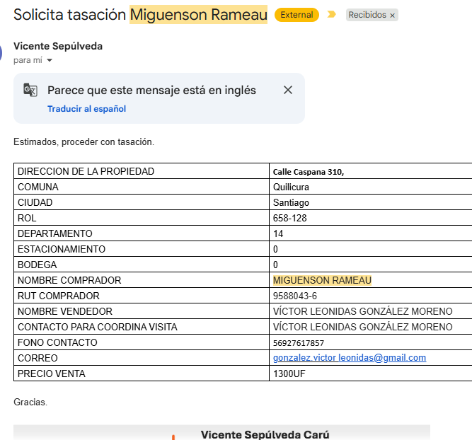
Precio de venta es UF

CONCRECES / 4LIFE
SOLICITUD DE TASACION |  |  |  |  |  | No cambiar, tiene una formula |  |  |  |  |  |  |  | Versión Enero2026

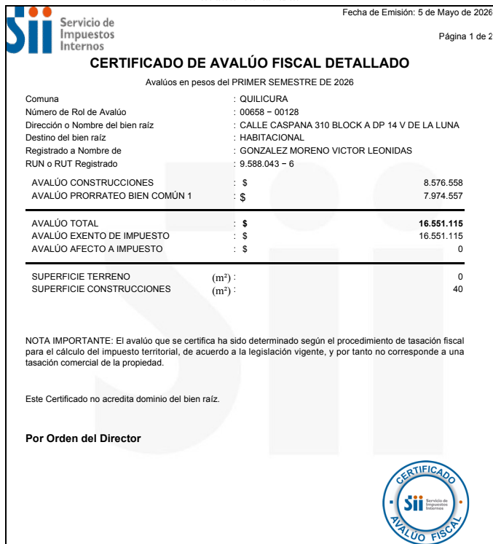
 | Nº INTERNO |  | ALH - |  | 335 |  | CLIENTE : | Austral Leasing Habitacional |  |  |  |  |  |  | No
 |  |  |  |  |  |  | Nº CLIENTE : | 20 |  |  |  | AÑO | OK
 | TASADOR : |  | Maria Eugenia Soto |  |  |  | Fecha Visita | 07/05/2026 | Hora: | 9:00:00
TODO LO DE COLOR AZUL TIENEN QUE REVISAR
 | E-MAIL : |  |  |  |  |  | Entrega antes de: | 11/05/2026 | Hora: | 9:00:00
 | VISADOR |  | Héctor Martínez C. |  |  |  | Fecha de Solicitud | 06/05/2026
 |  |  |  |  |  |  | N° SOLICITUD

Favor Usar los archivos adjuntados a la solicitud incorporando los datos que vienen como nombres completos, etc y los certificados adjuntarlos y que se vean las firmas y timbres.
 | 1. IDENTIFICACION DEL SOLICITANTE
 |  |  | Vicente Sepúlveda
 | Ejecutivo Comercial : |  |  |  |  |  | Solicitante : | Miguenson Rameau
 | Ejec. Formalizador |  |  |  |  |  | Rut Solicitante | 9.588.043-6 |  |  | APROBADO |  | Formato Ej: 11.960.856-2
 |  |  |  |  |  |  |  |  |  |  |  |  | con punto y guión entonces
 | CONTACTO: | Víctor Leónidas González Moreno |  |  |  |  | FONO CONTACTO: | 9 2761 7857
 | Fecha de Visita | 07/05/2026 |  |  |  |  | Propietario | Víctor Leónidas González Moreno
 |  |  |  |  |  |  | Rut Propietario | 9.588.043-6 |  |  | APROBADO
 | Comentarios
 | 1300 UF |  |  |  |  |  |  |  |  |  |  |  | Cualquier dificultad como
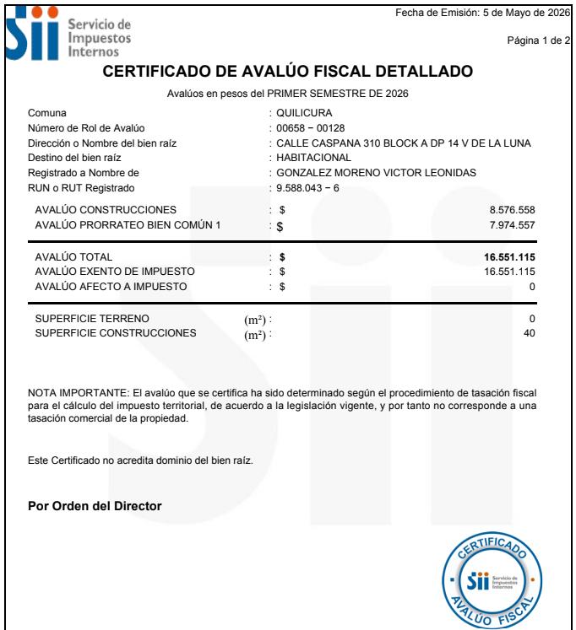
 |  |  |  |  |  |  |  |  |  |  |  |  | diferencia m2, etc, colocar aquí

 | Objetivo del Informe | Crédito Hipotecario |  |  |  |  |  |  |  |  |  |  | Si el cliente es el mismo del
 |  |  |  |  |  |  |  |  |  |  |  |  | Rol colocar refinanciamiento
 | 2. IDENTIFICACION DE LA PROPIEDAD
Si es Casa el Nº Abajo
Si Dpto, N° calle arriba y
N° dpto abajo
 |  |  |  |  |  |  |  | En caso de haber múltiples oo.cc. Por categoría, separarlos con una coma (ej: 001,002,003)
 | Dirección : | Calle Caspana N°310 |  |  |  |  | OO. CC. : | Bodega | Rol
 |  |  |  |  |  |  |  | Box Cub. | Rol
Elegir Comuna
 |  |  |  |  |  |  |  | Box U/Goce | Rol
 |  |  |  |  |  |  | Vivienda Social | Si
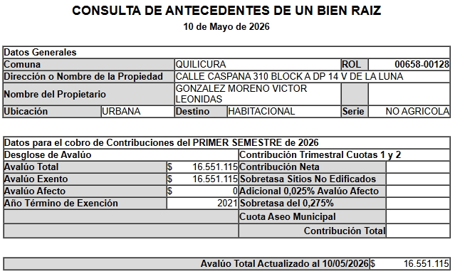
 | Departamento: | N° 14, Block A |  |  |  |  | Tipo Propiedad : | Departamento
 | Comuna : | Quilicura |  |  |  |  | Estado de Uso : | Usado
 | Región : | Metropolitana de Santiago |  |  |  |  | Sup. Construida : | Interior | Terraza
 |  |  |  |  |  |  |  | 40
 | Nombre Proyecto : | Valle de la Luna |  |  |  |  | Sup. Terreno :
 | Tipo Proyecto | Población |  |  |  |  | Destino según SII | HABITACIONAL
 | Rol : | 658-128 |  |  |  |  | Avalúo Fiscal | 16,551,115 |  |  |  |  | Para el caso de dptos
 | Ocupante | Habitado |  |  |  |  | Deuda de Contribución | No Presenta |  |  |  |  | es la sumatoria de todos
 | Comentarios de Tasación Revisada |  |  |  |  |  |  |  |  |  |  |  | los avaluos de los roles

 | 3. OBSERVACIONES
 | Responsable | Fecha |  | Hora | Comentarios

Portada
TODO LO DE COLOR AZUL TIENEN QUE
REVISAR
ANTECEDENTES BASICOS |  |  |  |  |  |  |  | Validar e ingresar correctamente |  |  |  |  |  |  |  |  |  | No olvidar usar el corrector de ortografía y leer el párrafo
 |  |  |  |  |  |  |  | material prop; madera, hormigon, etc |  |  |  |  |  |  |  |  |  | completo que tenga coherencia o cambiar redacción a mano |  |  |  |  |  |  |  |  |  |  |  |  |  |  |  |  |  |  |  |  |  |  |  | Nº Int.: |  |  | ALH -335
Cliente |  |  | : | Miguenson Rameau |  |  |  |  |  |  |  |  |  |  |  |  | Rut Cliente |  | : | 9.588.043-6 |  |  |  |  |  |  |  | Tipo bien |  |  |  | : | Departamento |  |  |  |  |  | Usado |  |  |  | Uso Actual |  |  |  | : | HABITACIONAL
Propietario |  |  | : | Víctor Leónidas González Moreno |  |  |  |  |  |  |  |  |  |  |  |  |  |  |  |  |  |  |  |  |  |  |  | Dirección |  |  |  | : | Calle Caspana N°310
Mandante |  |  | : | Austral Leasing Habitacional |  |  |  |  |  |  |  |  |  |  |  |  | Rut Mandante |  | : |  |  |  |  |  |  |  |  | Depto. |  |  |  | : | N° 14, Block A |  |  |  |  |  | Piso : | 1 |  |  | Pisos Edificio |  |  |  | : | 3 |  |  |  |  | Subt. | :
Ejecutivo |  |  | : | Vicente Sepúlveda |  |  |  |  |  |  |  |  |  |  |  |  | Obj.Informe |  | : | Crédito Hipotecario |  |  |  |  |  |  |  | Población |  |  |  | : | Valle de la Luna |  |  |  |  |  |  |  |  |  | Manzana |  |  |  | 0 |  |  |  |  |  | Sitio/Lote |  |  | se aprieta y se construye
Tasador |  |  | : | Maria Eugenia Soto |  |  |  |  |  |  |  |  |  |  |  |  | Profesion |  | : | Asesores Inmobiliarios |  |  |  |  |  |  |  | Región |  |  |  | : | Metropolitana de Santiago
 |  |  |  |  |  |  |  |  |  |  |  |  |  |  |  |  | Año propiedad |  | : | 1994 |  |  |  |  |  |  |  | Comuna |  |  |  | : | Quilicura |  |  |  |  |  |  |  |  |  | Rol principal |  |  |  | : | 658-128
 |  |  |  |  |  |  |  |  |  |  |  |  |  |  |  |  |  |  |  |  |  |  |  |  |  |  |  | Destino SII |  |  |  | : | HABITACIONAL
 |  |  |  |  |  |  |  |  |  |  |  |  |  |  |  |  |  |  |  |  |  |  |  |  |  |  |  | Nº Est. Asig. |  |  |  | 0 |  | Nº Est. Asoc. |  |  |  |  | 0 |  |  |  |  | Nº Bodegas |  |  |  | 0
DESCRIPCION DEL BIEN Y EL SECTOR
Propiedad |  | El bien es un departamento que se encuentra en la Población Valle de la Luna, ubicado en Calle Caspana N° 310. El edificio se desarrolla en un volumen de 3 pisos el cual está conectado por escaleras. La propiedad se encuentra en el piso 1 con orientación norte, tiene 40 m² interiores, sin terraza. El departamento cuenta con living comedor, cocina, baño y 2 dormitorios.

 |  | De acuerdo al SII, se adjunta en anexo, la vivienda original se encuentra plenamente regularizada en el Año 1994 con una superficie total de 40 m2 de construcción.
Sector |  | El sector es de carácter mixto. El cual se compone de viviendas de baja densidad, algunas de las cuales han sido modificadas para albergar comercio, edificios habitacional de altura media, servicios y comercios varios. El comercio, el transporte y los servicios se encuentran en la avenida más cercana: San Luis.

RESTRICCIONES AL TERRENO: |  |  |  |  |  |  |  | La propiedad se rige por la normativa |  |  |  |  |  |  |  |  | PRMS |  | de la comuna de Quilicura
Demanda |  |  | : | Medio |  |  |  | Destino barrio |  | : | Habitacional |  |  |  |  | Antejardin |  |  | : | NO |  |  |  | Uso de terrenos |  |  |  |  |  |  |  |  |  |  |  |  |  |  | Alcances de Tasación
Tendencia |  |  | : | Estable |  |  |  | Tipo zona |  | : | Urbana |  |  |  |  | Red Eléctrica |  |  | : | Red Aérea |  |  |  | Casas |  |  |  | 50 |  | % | Industrial |  |  |  |  |  | % |  | Ingreso propiedad |  |  |  |  |  |  |  | : | SI
Densidad |  |  | : | Media |  |  |  | Calzada |  | : | Estabilizado |  |  |  |  | Agua Potable |  |  | : | Matriz Pública |  |  |  | Deptos. |  |  |  | 25 |  | % | Comercial |  |  |  | 15 |  | % |  | Afecto a expropi. |  |  |  |  |  |  |  | : | NO |  |  |  |  |  |  |  | Fuente de la
Mercado |  |  | : | Estrato Medio |  |  |  | Acera |  | : | Pastelón |  |  |  |  | Gas |  |  | : | Licuado |  |  |  | Condominios |  |  |  |  |  | % | Sitios Eriazos |  |  |  |  |  | % |  | Fuente Información |  |  |  |  |  |  |  |  | : | DOM, Plano Catastro |  |  |  |  |  |  | expropiación
ABC1 |  |  | : |  | / |  |  | Solera |  | : | Solera |  |  |  |  | Proy. Uso Terrenos |  |  | : | Estacionario |  |  |  | Equip. Comer |  |  |  | 10 |  | % | Otros |  |  |  | 0 |  | % |  | Sello SEC |  |  |  |  |  |  |  |  | : | No Aplica
 |  |  |  |  |  |  |  |  |  |  |  |  |  |  |  |  |  |  |  |  |  |  |  |  |  |  |  |  |  |  |  |  |  |  |  |  |  |  |  |  |  |  |  |  |  |  |  |  |  |  |  |  |  |  |  |  |  | SOLO RELLENAR OFERTA SI ES BICE
REF. OFERTAS |  |  |  |  |  |  | Dirección referencias |  |  |  |  |  |  | Año |  |  | Teléfono |  | Total UF |  |  | Sup. Terreno. |  |  | Sup. Constr. |  |  |  |  | OO.CC. |  |  | UF/m² T. |  | UF/m² C. |  |  |  | Descripcion de expropiacion |  |  |  |  |  |  |  |  |  |  |  |  |  |  |  | LINKS |  |  |  | Dorm | Baño | Est. | Bod.
1 | May-26 |  |  | Ofert. |  | Toconce 551, Quilicura |  |  |  |  |  |  |  | 1994 |  |  | 995941556 |  | 1,017 |  |  |  |  |  | 40.00 |  |  |  |  |  |  |  |  |  | 25.43 |  |  |  | De acuerdo al DOM, Plano Catastro de la Municipalidad de Quilicura la propiedad NO cuenta con expropiación. |  |  |  |  |  |  |  |  |  |  |  |  |  |  |  | https://www.portalinmobiliario.com/MLC-3927236994-poblacion-valle-de-la-luna-segundo-piso-_JM#polycard_client=search-map&be_origin=backend&search_layout=map&position=4&type=item&tracking_id=311ecf41-db79-4a4e-9e26-48c93d5c3934&price_drop=not_apply |  |  |  | 1 | 2 | 1 | 0
2 | May-26 |  |  | Ofert. |  | Socoroma 580, Quilicura, |  |  |  |  |  |  |  | 1995 |  |  | 978484811 |  | 1,096 |  |  |  |  |  | 40.00 |  |  |  |  |  |  |  |  |  | 27.40 |  |  |  |  |  |  |  |  |  |  |  |  |  |  |  |  |  |  |  | https://www.portalinmobiliario.com/MLC-1879648773-se-vende-hermoso-departamento-de-2-dormitorios-_JM#polycard_client=search-map&be_origin=backend&search_layout=map&position=6&type=item&tracking_id=311ecf41-db79-4a4e-9e26-48c93d5c3934&price_drop=not_apply | 1994 |  |  | 2 | 2 | 0 | 0
3 | May-26 |  |  | Ofert. |  | Manuel Antonio Matta/ Villa Raul Silva Henriquez |  |  |  |  |  |  |  | 1994 |  |  | 997151166 |  | 1,145 |  |  |  |  |  | 40.00 |  |  |  |  |  |  |  |  |  | 28.63 |  |  |  |  |  |  |  |  |  |  |  |  |  |  |  |  |  |  |  | https://www.portalinmobiliario.com/MLC-1948770259-departamento-en-venta-de-2-dorm-en-quilicura-_JM#polycard_client=search-map&be_origin=backend&search_layout=map&position=8&type=item&tracking_id=311ecf41-db79-4a4e-9e26-48c93d5c3934&price_drop=not_apply | 1994 |  |  | 3 | 2 | 0 | 1
4 | May-26 |  |  | Ofert. |  | Las Violetas, Quilicura |  |  |  |  |  |  |  | 1992 |  |  | 996181515 |  | 1,093 |  |  |  |  |  | 40.00 |  |  |  |  |  |  |  |  |  | 27.33 |  |  |  | Comentarios Relevantes |  |  |  |  |  |  |  |  |  |  |  |  |  |  |  | https://www.portalinmobiliario.com/MLC-3946832130-departamento-en-venta-de-2-dorm-en-quilicura-_JM#polycard_client=search-map&be_origin=backend&search_layout=map&position=5&type=item&tracking_id=311ecf41-db79-4a4e-9e26-48c93d5c3934&price_drop=not_apply | 1994 |  |  | 3 | 2 | 2 | 1
5 | May-26 |  |  | Ofert. |  | San Enrique, Quilicura |  |  |  |  |  |  |  | 1994 |  |  | 992811788 |  | 1,505 |  |  |  |  |  | 52.00 |  |  |  |  |  |  |  |  |  | 28.94 |  |  |  |  |  |  |  |  |  |  |  |  |  |  |  |  |  |  |  | https://www.portalinmobiliario.com/MLC-3946844984-departamento-en-venta-de-2-dorm-en-quilicura-_JM#polycard_client=search-map&be_origin=backend&search_layout=map&position=12&type=item&tracking_id=311ecf41-db79-4a4e-9e26-48c93d5c3934&price_drop=not_apply | 1992
PROMEDIO DE LA MUESTRA |  |  |  |  |  |  |  |  |  |  |  |  |  |  |  |  |  |  | 1,171 |  |  | - |  |  | 42 |  |  |  |  | - |  |  | - |  | 27.54 |  |  |  |  |  |  |  |  |  |  |  |  |  |  |  |  |  |  |  |  | 1994
TASACION |  |  |  |  |  |  |  |  |  |  |  |  |  |  |  |  |  |  | 1,024 |  |  | - |  |  | 40 |  |  |  |  | 0,00 |  |  | - |  | 25.60 |  |  |  |  |  |  |  |  |  |  |  |  |  |  |  |  |  |  |  |  | Sin las letras FJ y N
TASACION V/S PROMEDIO DE LA MUESTRA |  |  |  |  |  |  |  |  |  |  |  |  |  |  |  |  |  |  |  |  |  |  |  |  |  |  |  |  |  |  |  |  |  |  | -7% |  |  |  | ANALISIS DE RENTABILIDAD |  |  |  |  |  |  |  |  |  |  |  |  |  |  |  |  | ej. 323 854 |  | SOLO RELLENAR CBR SI ES BICE
REF. C.B.R. |  |  |  |  |  |  | Dirección referencias |  |  |  |  |  |  | Año |  |  | Foja y Número |  | Total UF |  |  | Sup. Terreno. |  |  | Sup. Constr. |  |  |  |  | OO.CC. |  |  | UF/m² T. |  | UF/m² C. |  |  |  | Vida Util Remanente Años |  |  |  |  |  |  |  | 40 años |  |  |  |  |  |  |  |  | 323 v854 si la v de vuelta) |  |  | Dorm | Baño | Est. | Bod.
6 |  |  |  | CBR. |  |  |  |  |  |  |  |  |  |  |  |  |  |  |  |  |  |  |  |  |  |  |  |  |  |  |  |  |  |  | 0.00 |  |  |  | Arriendo Bruto $ / mes |  |  |  |  |  |  |  | $200,000 |  |  |  |  |  |  |  |  |  |  |  | 1 | 2 | 3 | 4
7 |  |  |  | CBR. |  |  |  |  |  |  |  |  |  |  |  |  |  |  |  |  |  |  |  |  |  |  |  |  |  |  |  |  |  |  | 0.00 |  |  |  | UF/ mes |  |  |  |  |  |  |  | UF5.0
8 |  |  |  | CBR. |  |  |  |  |  |  |  |  |  |  |  |  |  |  |  |  |  |  |  |  |  |  |  |  |  |  |  |  |  |  | 0.00 |  |  |  | Gasto Anual $ |  |  |  |  |  |  |  | $200,000
9 |  |  |  | CBR. |  |  |  |  |  |  |  |  |  |  |  |  |  |  |  |  |  |  |  |  |  |  |  |  |  |  |  |  |  |  | 0.00 |  |  |  | Tasa Exigida Proyecto |  |  |  |  |  |  |  | 4,5%
PROMEDIO DE LA MUESTRA |  |  |  |  |  |  |  |  |  |  |  |  |  |  |  |  |  |  | - |  |  | - |  |  | - |  |  |  |  | - |  |  | 0.00 |  | 0.00 |  |  |  | Tiempo Renta (años) |  |  |  |  |  |  |  | 35 años
TASACION |  |  |  |  |  |  |  |  |  |  |  |  |  |  |  |  |  |  | 1,024 |  |  | - |  |  | 40 |  |  |  |  | 0,00 |  |  | 0.00 |  | 25.60 |  |  |  | Ingreso Líquido Anual |  |  |  |  |  |  |  | $2,200,000
TASACION V/S PROMEDIO DE LA MUESTRA |  |  |  |  |  |  |  |  |  |  |  |  |  |  |  |  |  |  |  |  |  |  |  |  |  |  |  |  |  |  |  |  |  |  | 0% |  |  |  | Renta Perpetua |  |  |  |  |  |  |  | $48,888,889 |  |  |  |  |  |  |  |  | VALIDACION ROL
Analisis de Referencias |  |  |  |  |  |  |  |  |  |  |  |  |  |  |  |  |  |  |  |  |  |  |  |  |  |  |  |  |  |  |  |  |  |  |  |  |  |  |  |  |  |  |  |  |  |  |  |  |  |  |  |  |  |  |  | OK
Las muestras fueron seleccionadas por ser propiedades que comparten características similares en cuanto a dimensiones, programa, tipología de edificación, sector y se homologa en función a sus características propias como; diseño constructivo, calidad de sus materiales, calidad de sus revestimientos interiores y estado de mantención.
 |  |  |  |  |  |  |  |  |  |  |  |  |  |  |  |  |  |  |  |  |  |  |  |  |  |  |  |  |  |  |  |  |  |  |  |  |  |  |  |  |  |  |  |  |  |  |  |  |  |  |  |  |  |  |  |  | No tocar, son Formulas
 |  |  |  |  |  |  |  |  |  |  |  |  |  |  |  |  |  |  |  |  |  |  |  |  |  |  |  |  |  |  |  |  |  |  |  |  |  |  |  |  |  |  |  |  |  |  |  |  |  |  |  |  |  |  |  | Son
CUADRO DE VALORACION |  |  |  |  |  |  |  |  |  |  |  |  |  |  |  |  |  |  |  |  |  |  |  |  |  |  |  |  |  |  |  |  |  |  |  |  |  |  |  |  |  |  |  |  |  |  |  |  |  |  |  |  |  |  |  |  |  | VALIDADOR SEGURO
Item |  |  |  | Nº | Detalle Item valorado |  |  |  | Rol SII |  |  | Año | Tipo |  | Situación Municipal |  |  |  |  | Estado | Grntía. |  | Origen Super. |  |  | Superficie m² |  |  |  |  |  | UF/m² Nuevo |  |  | D. F. |  |  | F. M. |  |  | UF/m² |  |  |  | Valor total UF |  |  |  |  |  | Valor Seguro |  |  |  | Valor Liquidacion |  |  | SOLO VISADORES
Edificación |  |  |  | 1 | Depto N° 14, Block A |  |  |  | 658-128 |  |  | 1994 | AL |  | Regularizado |  |  |  |  | B | N/D |  | Plano Muni. |  |  | 40.00 |  |  |  |  |  | 32.00 |  |  | 0.80 |  |  | 1.00 |  |  | 25.60 |  |  |  | UF | 1,024.00 |  |  |  |  | UF | 1,024.00 |  |  | 844.80 | 1,024.00 |  | 100.00%
 |  |  |  |  |  |  |  |  |  |  |  |  |  |  |  |  |  |  |  |  |  |  |  |  |  |  |  |  |  |  |  |  |  |  |  |  |  |  |  |  | 0.00 |  |  |  | 0 | 0.00 |  |  |  |  | 0 | 0.00 |  |  | 0.00 | 0.00 |  | #DIV/0!
 |  |  |  |  |  |  |  |  |  |  |  |  |  |  |  |  |  |  |  |  |  |  |  |  |  |  |  |  |  |  |  |  |  |  |  |  |  |  |  |  | 0.00 |  |  |  | 0 | 0.00 |  |  |  |  | 0 | 0.00 |  |  | 0.00 | 0.00 |  | #DIV/0!
 |  |  |  |  |  |  |  |  |  |  |  |  |  |  |  |  |  |  |  |  |  |  |  |  |  |  |  |  |  |  |  |  |  |  |  |  |  |  |  |  | 0.00 |  |  |  | 0 | 0.00 |  |  |  |  | 0 | 0.00 |  |  | 0.00 | 0.00 |  | #DIV/0!
 |  |  |  |  |  |  |  |  |  |  |  |  |  |  |  |  |  |  |  |  |  |  |  |  |  |  |  |  |  |  |  |  |  |  |  |  |  |  |  |  | 0.00 |  |  |  | 0 | 0.00 |  |  |  |  | 0 | 0.00 |  |  | 0.00 | 0.00 |  | #DIV/0!
 |  |  |  |  |  |  |  |  |  |  |  |  |  |  |  |  |  |  |  |  |  |  |  |  |  |  |  |  |  |  |  |  |  |  |  |  |  |  |  |  | 0.00 |  |  |  | 0 | 0.00 |  |  |  |  | 0 | 0.00 |  |  | 0.00 | 0.00 |  | #DIV/0!
 |  |  |  |  |  |  |  |  |  |  |  |  |  |  |  |  |  |  |  |  |  |  |  |  |  |  |  |  |  |  |  |  |  |  |  |  |  |  |  |  | 0.00 |  |  |  | 0 | 0.00 |  |  |  |  | 0 | 0.00 |  |  | 0.00 | 0.00 |  | #DIV/0!
 |  |  |  |  |  |  |  |  |  |  |  |  |  |  |  |  |  |  |  |  |  |  |  |  |  |  |  |  |  |  |  |  |  |  |  |  |  |  |  |  | 0.00 |  |  |  | 0 | 0.00 |  |  |  |  | 0 | 0.00 |  |  | 0.00 | 0.00 |  | #DIV/0!
TOTAL EDIFICACION |  |  |  |  |  |  |  |  |  |  |  | 0 |  |  |  |  |  |  |  |  | 1 |  |  |  |  | 40.00 |  |  |  |  |  | 32.00 |  |  | 0.80 |  |  |  |  |  | 25.60 |  |  |  | UF | 1,024.00 |  |  |  |  | UF | 1,024.00 |  |  | 844.80
TOTAL OBRAS COMPLEMENTARIAS |  |  |  |  |  |  |  |  |  |  |  |  |  |  |  |  |  |  |  |  | 0 |  |  |  |  | 0.00 |  |  |  |  |  | 0.00 |  |  |  |  |  |  |  |  |  |  |  |  | UF | 0,00 |  |  |  |  | UF | 0,00 |  |  | 0,00
TOTAL TERRENO |  |  |  |  |  |  |  |  |  |  |  |  |  |  |  |  |  |  |  |  | 0 |  |  |  |  | 0.00 |  |  |  |  |  | 0.00 |  |  | 0.00 |  |  |  |  |  | 0.00 |  |  |  | UF | 0,00 |  |  |  |  | $ | 0,00 |  |  | 0,00
Foto principal del bien |  |  |  |  |  |  |  |  |  |  |  |  |  |  |  |  |  |  |  |  |  |  |  |  |  | VALOR COMERCIAL NORMAL |  |  |  |  |  |  |  |  |  |  |  |  | : |  |  |  |  |  | UF | 1,024.00 |  |  |  |  | UF | 1,024.00 |  |  | 844.80 | 0.00
 |  |  |  |  |  |  |  |  |  |  |  |  |  |  |  |  |  |  |  |  |  |  |  |  |  | BIENES NO CONSIDERADOS GARANTIA |  |  |  |  |  |  |  |  |  |  |  |  | : |  |  |  |  |  | UF | 0.00 |  |  |  |  | $ | 0 |  |  |  |  |  | 0.00
 |  |  |  |  |  |  |  |  |  |  |  |  |  |  |  |  |  |  |  |  |  |  |  |  |  |  |  |  |  |  |  |  |  |  |  |  |  |  |  |  |  |  |  |  |  |  |  |  |  |  |  |  |  |  |  | TIENE QUE SER CERO |  | 0.00
 |  |  |  |  |  |  |  |  |  |  |  |  |  |  |  |  |  |  |  |  |  |  |  |  |  | - - - - - - - -

 |  |  |  |  |  |  |  |  |  |  |  |  |  |  |  |  |  |  |  |  |  |  |  |  |  |  |  |  |  |  |  |  |  |  |  |  |  |  |  |  |  |  |  |  |  |  |  |  |  |  |  |  |  |  |  | Seguro Incendio |  | 1,024.00
 |  |  |  |  |  |  |  |  |  |  |  |  |  |  |  |  |  |  |  |  |  |  |  |  |  | VALOR TASACION |  |  |  |  |  |  |  |  |  |  |  |  |  |  |  |  |  |  |  |  |  |  |  |  |  |  |  |  |  | Valor Liquidación |  | 1,024.00
 |  |  |  |  |  |  |  |  |  |  |  |  |  |  |  |  |  |  |  |  |  |  |  |  |  | UF |  | 1,024.00 |  |  |  |  |  |  | $ | 41,178,573 |  |  |  |  |  |  |  |  | al | 2026-05-07 |  |  |  |  |  |  |  |  |  |  |  | 844.80
 |  |  |  |  |  |  |  |  |  |  |  |  |  |  |  |  |  |  |  |  |  |  |  |  |  |  |  |  |  |  |  |  |  |  |  |  |  |  |  |  |  | Velocidad de venta normal : | 8 A 10 MESES |  |  |  |  |  |  |  |  |  |  |  |  | Nuevo Capital
 |  |  |  |  |  |  |  |  |  |  |  |  |  |  |  |  |  |  |  |  |  |  |  |  |  | 1UF |  | = | $ 40,213.45 |  |  |  |  |  |  |  |  |  |  |  |  |  |  |  |  |  |  |  |  | 1US$ | = | $ 892.83 |  |  |  | Solo uso Visadores
 |  |  |  |  |  |  |  |  |  |  |  |  |  |  |  |  |  |  |  |  |  |  |  |  |  | Valor de Reposición |  |  |  |  |  |  |  | : | US$ |  | 46,121 |  |  |  |  | UF |  | 1,024.00 |  |  |  | $ | 41,178,573
 |  |  |  |  |  |  |  |  |  |  |  |  |  |  |  |  |  |  |  |  |  |  |  |  |  | Seguro Incendio y otros |  |  |  |  |  |  |  | : | US$ |  | 46,121 |  |  |  |  | UF |  | 1,024.00 |  |  |  | $ | 41,178,573
 |  |  |  |  |  |  |  |  |  |  |  |  |  |  |  |  |  |  |  |  |  |  |  |  |  | Avalúo fiscal de la propiedad |  |  |  |  |  |  |  | : | US$ |  | 18,538 |  |  |  |  | UF |  | 411.58 |  |  |  | $ | 16,551,115

 |  |  |  |  |  |  |  |  |  |  |  |  |  |  |  |  |  |  |  |  |  |  |  |  |  | Valor a Remate |  |  |  |  |  |  | 65% | : | US$ |  | 29,979 |  |  |  |  | UF |  | 666 |  |  |  | $ | 26,766,072
 |  |  |  |  |  |  |  |  |  |  |  |  |  |  |  |  |  |  |  |  |  |  |  |  |  | Liquidación Normal |  |  |  |  |  |  | 82.5% | : | US$ |  | 38,050 |  |  |  |  | UF |  | 845 |  |  |  | $ | 33,972,323

El profesional que firma declara que no tiene hoy, ni espera tener en el futuro, interés en la propiedad tasada ni ningún impedimento para llevar a cabo este trabajo. No tiene personal interés ni participación en los usos que se hagan de la tasación ni con las personas que participen en la operación. Ha inspeccionado la vivienda y la información que en esta fecha presenta es totalmente verdadera, y no ha olvidado nada de importancia. Los inconvenientes y limitaciones que pueda tener la vivienda y su vecindario están mencionados. Por otra parte se mantendrá un nivel de confidencialidad de la información obtenida, acorde a las exigencias de la Institución, que desde ya declara conocer y aceptar.

VALUE PROPERTY |  |  |  |  |  |  |  |  |  |  |  |  |  |  |  |  |  |  |  |  |  |  |  |  |  |  | REVISOR |  |  |  | Austral Leasing Habitacional
Tasador |  |  |  | : | Maria Eugenia Soto
Revisor |  |  |  | : | Héctor Martínez C. |  |  |  |  |  |  |  |  |  |  |  |  |  |  |  |  |  |  |  |  |  | Firma |  |  |  |  |  | :
Fecha visita |  |  |  | : | 2026-05-07 |  |  |  |  |  | Fecha Visado |  |  | : | 2026-05-11 |  |  |  |  |  |  |  |  |  |  |  | Fecha revisión |  |  |  |  |  | :

Antecedentes
Formato: Ejemplo: N°345 15/03/2015
TODO LO DE COLOR AZUL TIENEN QUE
REVISAR
CARACTERISTICAS TECNICAS

IDENTIF. | Cliente: | Miguenson Rameau |  |  |  |  |  |  |  |  |  |  |  |  |  |  |  |  |  |  |  |  |  | Rut: |  |  |  | 9.588.043-6
 | Dirección: | Calle Caspana N°310 |  |  |  |  |  |  |  |  |  |  |  |  |  |  |  |  |  |  |  | Depto. |  |  |  |  | N° 14, Block A |  |  |  |  |  | Población |  |  |  | Valle de la Luna |  |  |  |  |  |  | Sitio/Lote |  |  |  | -
 | Comuna: | Quilicura |  |  |  |  |  |  |  |  |  |  |  | Región: |  | Metropolitana de Santiago
REGULARIZACION | ANTECEDENTES A LA VISTA |  |  |  |  |  |  |  |  |  |  | EXIGENCIAS MUNICIPALES (PR) |  |  |  |  |  |  |  |  |  |  |  |  | PROPIEDAD ACOGIDA A: |  |  |  |  |  |  |  |  |  |  |  | CUMPLE PLAN REGULADOR VIGENTE
 | Permiso Edificación |  | : | SI | S/I |  |  |  |  |  |  | Superf. Predial Mínimo |  |  |  | : | OGUC |  |  |  | m² |  |  |  | D.F.L. 2 |  |  |  |  |  |  |  |  |  | : | SI | Según el uso actual del bien |  |  |  |  |  |  | : | SI
 | Recepción Final |  | : | SI | Año 1994 |  |  |  |  |  |  | Frente Predial Mínimo |  |  |  | : | OGUC |  |  |  | mts. |  |  |  | LEY 6071 (Venta por Pisos) |  |  |  |  |  |  |  |  |  | : | NO | Según tipo construcción |  |  |  |  |  |  | : | SI
 | Plano de la propiedad |  | : | SI |  |  |  |  |  |  |  | % Ocupación Suelo |  |  |  | : | OGUC |  |  |  | % |  |  |  | LEY 9135 (Ley Pereira) |  |  |  |  |  |  |  |  |  | : | NO | Uso más probable del bien |  |  |  |  |  |  | : | HABITACIONAL
 | Certicado de Exprop. |  | : | NO |  |  |  |  |  |  |  | Coef Máx Constructibidad |  |  |  | : | OGUC |  |  |  |  |  |  |  | LEY 19537 (Coprop. Inmob.) |  |  |  |  |  |  |  |  |  | : | NO | Cambios en Plan Regulador |  |  |  |  |  |  | : | NO CONTEMPLA
 | Condiciones previas |  | : | NO |  |  |  |  |  |  |  | Altura Edificación |  |  |  | : | OGUC |  |  |  | mts.
 | Certificado Hipoteca |  | : | NO |  |  |  |  |  |  |  | Distancia medianero |  |  |  | : | OGUC |  |  |  | mts.
 | Sevidumbres terreno |  | : | NO |  |  |  |  |  |  |  | Sistema Agrupamiento |  |  |  | : | OGUC
EMPLAZAMIENTO | CARACTERISTICAS DE LA PROPIEDAD |  |  |  |  |  |  |  |  |  |  |  |  |  |  |  |  |  |  |  |  |  |  |  | INSTALACIONES PROPIEDAD
 | Tipo agrupamiento |  | : | POBLACIÓN |  |  |  |  |  |  |  | Estado de conservación |  |  |  | : | BUENO |  |  |  |  |  |  |  | Alcantarillado |  |  |  | : | Colector |  |  |  |  |  |  | Centros Comerciales |  |  |  |  |  |  |  |  |  |  | 500 mts
 | Diseño Arquitectónico |  | : | TIPICO |  |  |  |  |  |  |  | Predio y/o vista |  |  |  | : | BUENO |  |  |  |  |  |  |  | Agua Potable |  |  |  | : | Matriz Pública |  |  |  |  |  |  | Centro Comunal / Civil |  |  |  |  |  |  |  |  |  |  | 1,600 mts
 | Utilidad Funcional |  | : | ADECUADA |  |  |  |  |  |  |  | Orientación construcción |  |  |  | : | NORTE |  |  |  |  |  |  |  | Electricidad |  |  |  | : | Red Aérea |  |  |  |  |  |  | Movilización (metro/taxibuses/etc) |  |  |  |  |  |  |  |  |  |  | 250 mts
 | Tipo Adosamiento |  | : | EDIF DPTO |  |  |  |  |  |  |  | Relación Terr/Constr |  |  |  | : | ADECUADO |  |  |  |  |  |  |  | Gas |  |  |  | : | Licuado |  |  |  |  |  |  | Colegios / Universidades |  |  |  |  |  |  |  |  |  |  | 100 mts
 | Calidad constructiva |  | : | BUENA |  |  |  |  |  |  |  | Iluminación natural |  |  |  | : | ADECUADA |  |  |  |  |  |  |  | Otros |  |  |  | : |  |  |  |  |  |  |  | Arteria Principal |  |  | : | San Luis
DESCRIPCION DE RECINTOS | COMODIDADES |  |  |  |  |  |  |  |  |  |  |  |  |  |  |  |  |  |  |  |  |  |  |  |  |  |  |  |  |  | TERRENO DE EMPLAZAMIENTO
 | Muebles de Cocina |  | : | SI | Piscina |  |  |  |  | : | NO |  | Jardin conformado |  |  |  |  | : | NO |  |  | Aspiración central |  |  |  |  | : | NO |  |  | Superficie |  |  |  | : | 0.00 m² |  |  | Frente |  |  |  | :
 | Comedor de Diario |  | : | NO | Gimnasio |  |  |  |  | : | NO |  | Calefacción |  |  |  |  | : | NO |  |  | Climatización |  |  |  |  | : | NO |  |  | Forma |  |  |  | : |  |  |  | Contrafrente |  |  |  | :
 | Patio de servicio |  | : | NO | Sauna |  |  |  |  | : | NO |  | Alarma |  |  |  |  | : | NO |  |  | Purificador de aire |  |  |  |  | : | NO |  |  | Pendiente |  |  |  | : |  |  |  | NORTE |  |  |  | :
 | Estacionamiento |  | : | NO | Bodega |  |  |  |  | : | NO |  | Protecciones / Rejas |  |  |  |  | : | SI |  |  | Corrientes. Débiles |  |  |  |  | : | NO |  |  | Orientación |  |  |  | : |  |  |  | SUR |  |  |  | : |  |  |  | -
 | AMPLIACIONES
 | Ampliacion 1 |  | : | Regulado |  |  |  |  | P.E |  |  |  |  |  |  | RIF |  |  |  |  |  |  |  |  |  |  |  |  | Regulación |  |  |  |  |  |  |  |  |  | Metros Cuadrados
 | Ampliacion 2 |  | : | Regulado |  |  |  |  | P.E |  |  |  |  |  |  | RIF |  |  |  |  |  |  |  |  |  |  |  |  | Regulación |  |  |  |  |  |  |  |  |  | Metros Cuadrados
 | Ampliacion 3 |  | : | Regulado |  |  |  |  | P.E |  |  |  |  |  |  | RIF |  |  |  |  |  |  |  |  |  |  |  |  | Regulación |  |  |  |  |  |  |  |  |  | Metros Cuadrados
 | HABITACIONES |  |  | Comedor |  | Living |  |  | Estar |  |  | Hall |  | Suite |  | D. Simple |  |  |  | D. Serv |  |  |  | Cocina |  |  | Escritorio |  |  |  |  | Baños |  |  | 1/2 Baño |  | Bñ Serv |  | Loggia |  |  |  | Otros |  |  |  | Superficie (m2) |  | VALIDACION M2
 | Subterráneo |  | : |  |  |  |  |  |  |  |  |  |  |  |  |  |  |  |  |  |  |  |  |  |  |  |  |  |  |  |  |  |  |  |  |  |  |  |  |  |  |  |  |  |  |  |  |  | OK
 | Recintos 1 Nivel |  | : | 1 |  | 1 |  |  |  |  |  |  |  |  |  | 2 |  |  |  |  |  |  |  | 1 |  |  |  |  |  |  |  | 1 |  |  |  |  |  |  |  |  |  |  |  |  |  |  | 40.00
 | Recintos 2 Nivel |  | :
Favor Revisar cada Item y completar
correctamente. En la visación se tiende a
detectan errores.
 | Recintos 3 Nivel |  | :
 | Totales | Total habitaciones |  |  |  |  | 6 |  |  |  |  |  |  | Dormitorios : |  | 2 |  |  |  | Baños : |  |  |  | 1 |  |  | Dorm Serv. : |  |  |  |  | 0 |  |  | Baño Serv. : |  |  | 0 |  |  |  |  | Total |  |  | : | 40.00 m²
 | CARACTERISTICAS CONSTRUCTIVAS PRINCIPALES
 | Elementos Fundamentales |  |  |  |  |  |  | Materialidad / Tipo |  |  |  |  |  |  |  | Calidad |  |  |  |  |  |  | Estado |  |  |  |  | Otros |  |  |  |  |  | Materialidad / Tipo |  |  |  |  |  |  |  | Calidad |  |  |  |  |  | Estado
 | Estructura Soportante |  | : | ALBAÑILERIA LADRILLO |  |  |  |  |  |  |  |  |  |  |  | BUENA |  |  |  |  |  |  | BUENO |  |  |  |  | Aire Acondicionado |  |  |  |  | : | NO PRESENTA
 | Divisiones Interiores |  | : | MADERA VOLCANITA |  |  |  |  |  |  |  |  |  |  |  | BUENA |  |  |  |  |  |  | BUENO |  |  |  |  | Calefacción |  |  |  |  | : | NO PRESENTA
 | Entrepisos |  | : | PERFILES DE ACERO |  |  |  |  |  |  |  |  |  |  |  | BUENA |  |  |  |  |  |  | BUENO |  |  |  |  | Closet Mural |  |  |  |  | : | MELAMINA |  |  |  |  |  |  |  | BUENA |  |  |  |  |  | BUENO
 | Cubierta |  | : | FE GALVANIZADO |  |  |  |  |  |  |  |  |  |  |  | BUENA |  |  |  |  |  |  | BUENO |  |  |  |  | Muebles de cocina |  |  |  |  | : | MELAMINA Y ACERO INOXIDABLE |  |  |  |  |  |  |  | BUENA |  |  |  |  |  | BUENO
 | Revestimiento exterior |  | : | LADRILLO A LA VISTA PINTADO |  |  |  |  |  |  |  |  |  |  |  | BUENA |  |  |  |  |  |  | BUENO |  |  |  |  | Sanitarios |  |  |  |  | : | LOSA NACIONAL CORRIENTE |  |  |  |  |  |  |  | BUENA |  |  |  |  |  | BUENO
 | Cierros exteriores |  | : | REJA METALICA |  |  |  |  |  |  |  |  |  |  |  | BUENA |  |  |  |  |  |  | BUENO |  |  |  |  | Grifería |  |  |  |  | : | NACIONAL CORRIENTE |  |  |  |  |  |  |  | BUENA |  |  |  |  |  | BUENO
 | O. Complementarias |  | : |  |  |  |  |  |  |  |  |  |  |  |  |  |  |  |  |  |  |  |  |  |  |  |  | Puerta Principal |  |  |  |  | : | MADERA |  |  |  |  |  |  |  | BUENA |  |  |  |  |  | BUENO
 | Construcción anexo |  | : |  |  |  |  |  |  |  |  |  |  |  |  |  |  |  |  |  |  |  |  |  |  |  |  | Ventanas |  |  |  |  | : | ALUMINIO |  |  |  |  |  |  |  | BUENA |  |  |  |  |  | BUENO
 | Terminaciones |  |  | Tipo de Pavimento |  |  |  |  |  |  |  |  |  |  | Material/Marca/Origen |  |  |  |  |  |  |  |  |  |  | Revestimiento de Muros |  |  |  |  |  |  |  |  | Terminación de Cielo |  |  |  |  |  |  | Iluminación |  |  |  |  |  | Estado
 | Estar |  | : | CERAMICO |  |  |  |  |  |  |  |  |  |  | TIPO CORDILLERA |  |  |  |  |  |  |  |  |  |  | ESMALTE |  |  |  |  |  |  |  |  | ENLUCIDO / PINTURA |  |  |  |  |  |  | BUENA |  |  |  |  |  | BUENO
 | Dormitorios |  | : | CERAMICO |  |  |  |  |  |  |  |  |  |  | TIPO CORDILLERA |  |  |  |  |  |  |  |  |  |  | ESMALTE |  |  |  |  |  |  |  |  | ENLUCIDO / PINTURA |  |  |  |  |  |  | BUENA |  |  |  |  |  | BUENO
 | Espacios de circulación |  | : | CERAMICO |  |  |  |  |  |  |  |  |  |  | TIPO CORDILLERA |  |  |  |  |  |  |  |  |  |  | ESMALTE |  |  |  |  |  |  |  |  | ENLUCIDO / PINTURA |  |  |  |  |  |  | BUENA |  |  |  |  |  | BUENO
 | Cocina |  | : | CERAMICO |  |  |  |  |  |  |  |  |  |  | TIPO CORDILLERA |  |  |  |  |  |  |  |  |  |  | CERAMICO |  |  |  |  |  |  |  |  | ENLUCIDO / PINTURA |  |  |  |  |  |  | BUENA |  |  |  |  |  | BUENO
 | Baños |  | : | CERAMICO |  |  |  |  |  |  |  |  |  |  | TIPO CORDILLERA |  |  |  |  |  |  |  |  |  |  | CERAMICO |  |  |  |  |  |  |  |  | ENLUCIDO / PINTURA |  |  |  |  |  |  | BUENA |  |  |  |  |  | BUENO

 |  |  |  |  |  |  |  |  |  |  |  |  |  |  | REVISAR QUE TODOS LOS MATERIALES CUADREN CON LA PROPIEDAD
 |  |  |  |  |  |  |  |  |  |  |  |  |  |  |  |  |  |  |  |  |  |  |  |  |  | PLANIFICACION
 | PLANO DE UBICACIÓN MAPA GOOGLE
PLANO DE UBICACION

 |  |  |  |  |  |  |  |  |  |  |  |  |  |  |  |  |  |  |  |  |  |  |  | PLANIFICACION

Impresion
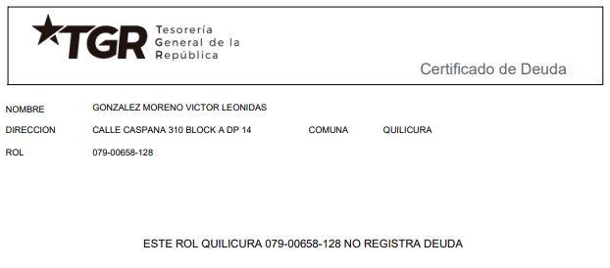
 |  |  |  |  |  |  |  |  |  |  |  |  |  |  |  |  |  |  |  |  |  |  |  |  |  |  |  |  |  |  |  |  |  |  |  |  |  |  |  |  |  |  |  |  |  |  |  |  |  |  |  |  |  |  |  |  |  |  |  |  |  |  |  |  |  | 0
INFORME DE TASACIÓN

 |  | Nº Interno |  |  |  |  |  |  |  |  |  |  | : | ALH -335 |  |  |  |  |  |  |  |  |  |  |  |  |  |  |  |  |  |  |  |  |  |  |  |  |  |  |  |  |  |  |  |  |  |  |  |  |  |  |  |  |  |  |  |  |  |  |  |  |  | Hoja N°1 |  | Ficha de Solicitud cambiar a SI imprimir hoja ULH si corresponde

Identificación |  | Cliente |  |  |  |  | : | Miguenson Rameau |  |  |  |  |  |  |  |  |  | Dirección |  |  |  |  |  |  | : | Calle Caspana N°310 |  |  |  |  |  |  |  |  |  |  |  |  | DFL-2 |  |  |  |  |  |  |  | : | SI |  |  |  |  |  |  | Ubicación/Empresa
 |  | RUT Cliente |  |  |  |  | : | 9.588.043-6 |  |  |  |  |  |  |  |  |  | Depto. |  |  |  |  |  |  | : | N° 14, Block A |  |  |  |  |  |  |  |  |  |  |  |  | Año Construccion |  |  |  |  |  |  |  | : | 1994
 |  | Propietario |  |  |  |  | : | Víctor Leónidas González Moreno |  |  |  |  |  |  |  |  |  | Comuna |  |  |  |  |  |  | : | Quilicura |  |  |  |  |  |  |  |  |  |  |  |  | Vida util |  |  |  |  |  |  |  | : | 40
 |  | RUT Prop. |  |  |  |  | : | 9.588.043-6 |  |  |  |  |  |  |  |  |  | Region |  |  |  |  |  |  | : | Metropolitana de Santiago |  |  |  |  |  |  |  |  |  |  |  |  | Permiso |  |  |  |  |  |  |  | : | S/I
 |  | Ejecutivo |  |  |  |  | : | Vicente Sepúlveda |  |  |  |  |  |  |  |  |  | Rol |  |  |  |  |  |  | : | 658-128 |  |  |  |  |  |  |  |  |  |  |  |  | Recepcion |  |  |  |  |  |  |  | : | Año 1994
 |  | Tasador |  |  |  |  | : | Maria Eugenia Soto |  |  |  |  |  |  |  |  |  | Población |  |  |  |  |  |  | : | Valle de la Luna |  |  |  |  |  |  |  |  |  |  |  |  | Ampliación |  |  |  |  |  |  |  | : | No
 |  | Objetivo |  |  |  |  | : | Crédito Hipotecario |  |  |  |  |  |  |  |  |  | Pisos Propiedad |  |  |  |  | : | 3 |  |  |  |  | Subterraneos |  |  |  |  | : | 0 |  |  |  | Estado conservacion |  |  |  |  |  |  |  | : | BUENO
 |  | Tipo Prop. |  |  |  |  | : | Departamento |  |  |  |  |  |  |  |  |  | Piso |  |  | : | 1 |  |  |  |  |  |  | Sitio/Lote |  | 0 |  |  |  |  |  |  |  | Sello SEC |  |  |  |  |  |  |  | : | No Aplica
 |  | Fecha Tasación |  |  |  |  | : | 07/05/2026 |  |  |  |  |  |  |  |  |  | Zona |  | : | PRMS(Quilicura) |  |  |  |  |  |  |  | Manzana |  | 0 |  |  |  |  |  |  |  | Afecto a expropi. |  |  |  |  |  |  |  | : | NO
 |  | Destino SII |  |  |  |  | : | HABITACIONAL |  |  |  |  |  |  |  |  |  | Estacionamientos Asociados |  |  |  |  |  |  |  |  | : | 0 |  |  |  |  |  |  |  |  |  |  | Fuente Información |  |  |  |  |  |  |  | : | DOM, Plano Catastro
 |  | Ejecutivo |  |  |  |  | : | 0 |  |  |  |  |  |  |  |  |  | Estacionamientos Asignados |  |  |  |  |  |  |  |  | : | 0 |  |  |  |  |  |  |  |  |  |  | Descripcion Expropiación
 |  | Formalizador |  |  |  |  |  |  |  |  |  |  |  |  |  |  |  | Bodegas |  |  |  |  |  |  |  |  | : | 0 |  |  |  |  |  |  |  |  |  |  | De acuerdo al DOM, Plano Catastro de la Municipalidad de Quilicura la propiedad NO cuenta con expropiación.
 |  | N° SOLICITUD |  |  |  |  | : | 0

Síntesis de la Prop. |  | El bien es un departamento que se encuentra en la Población Valle de la Luna, ubicado en Calle Caspana N° 310. El edificio se desarrolla en un volumen de 3 pisos el cual está conectado por escaleras. La propiedad se encuentra en el piso 1 con orientación norte, tiene 40 m² interiores, sin terraza. El departamento cuenta con living comedor, cocina, baño y 2 dormitorios.

 |  | De acuerdo al SII, se adjunta en anexo, la vivienda original se encuentra plenamente regularizada en el Año 1994 con una superficie total de 40 m2 de construcción. |  |  |  |  |  |  |  |  |  |  |  |  |  |  |  |  |  |  |  |  |  |  |  |  |  |  |  |  |  |  |  |  |  |  |  |  |  |  |  |  |  |  |  |  |  |  |  |  |  |  |  |  |  |  |  |  |  |  |  |  |  |  |  | IR A:
 |  | El sector es de carácter mixto. El cual se compone de viviendas de baja densidad, algunas de las cuales han sido modificadas para albergar comercio, edificios habitacional de altura media, servicios y comercios varios. El comercio, el transporte y los servicios se encuentran en la avenida más cercana: San Luis.

Referencias y Mercado |  | REF. OFERTAS |  |  |  |  |  |  | Dirección referencias |  |  |  |  |  |  |  |  |  |  |  |  | Año |  | Teléfono |  |  |  | Total UF |  |  |  | Sup. Terreno. |  |  |  | Sup. Constr. |  |  |  |  | OO.CC. |  |  | UF/m² T. |  |  | UF/m² C. |  |  |  | Comentarios Relevantes
 |  | 1 | May-26 |  |  | Ofert. |  | Toconce 551, Quilicura |  |  |  |  |  |  |  |  |  |  |  |  |  | 1994 |  | 995941556 |  |  |  | 1,017 |  |  |  | - |  |  |  | 40.00 |  |  |  |  | - |  |  | - |  |  | 25.43
 |  | 2 | May-26 |  |  | Ofert. |  | Socoroma 580, Quilicura, |  |  |  |  |  |  |  |  |  |  |  |  |  | 1995 |  | 978484811 |  |  |  | 1,096 |  |  |  | - |  |  |  | 40.00 |  |  |  |  | - |  |  | - |  |  | 27.40
 |  | 3 | May-26 |  |  | Ofert. |  | Manuel Antonio Matta/ Villa Raul Silva Henriquez |  |  |  |  |  |  |  |  |  |  |  |  |  | 1994 |  | 997151166 |  |  |  | 1,145 |  |  |  | - |  |  |  | 40.00 |  |  |  |  | - |  |  | - |  |  | 28.63
 |  | 4 | May-26 |  |  | Ofert. |  | Las Violetas, Quilicura |  |  |  |  |  |  |  |  |  |  |  |  |  | 1992 |  | 996181515 |  |  |  | 1,093 |  |  |  | - |  |  |  | 40.00 |  |  |  |  | - |  |  | - |  |  | 27.33
 |  | 5 | May-26 |  |  | Ofert. |  | San Enrique, Quilicura |  |  |  |  |  |  |  |  |  |  |  |  |  | 1994 |  | 992811788 |  |  |  | 1,505 |  |  |  | - |  |  |  | 52.00 |  |  |  |  | - |  |  | - |  |  | 28.94
 |  | PROMEDIO DE LA MUESTRA |  |  |  |  |  |  |  |  |  |  |  |  |  |  |  |  |  |  |  |  |  |  |  |  |  | 1,171 |  |  |  | - |  |  |  | 42 |  |  |  |  | - |  |  | - |  |  | 27.54
 |  | TASACION |  |  |  |  |  |  |  |  |  |  |  |  |  |  |  |  |  |  |  |  |  |  |  |  |  | 1,024 |  |  |  | - |  |  |  | 40 |  |  |  |  | 0,00 |  |  | - |  |  | 25.60
 |  | TASACION V/S PROMEDIO DE LA MUESTRA |  |  |  |  |  |  |  |  |  |  |  |  |  |  |  |  |  |  |  |  |  |  |  |  |  | 0% |  |  |  | 0% |  |  |  | 0% |  |  |  |  |  |  |  | 0% |  |  | -7% |  |  |  | ANALISIS DE RENTABILIDAD
 |  | REF. C.B.R. |  |  |  |  |  |  | Dirección referencias |  |  |  |  |  |  |  |  |  |  |  |  | Año |  | Foja y Número |  |  |  | Total UF |  |  |  | Sup. Terreno. |  |  |  | Sup. Constr. |  |  |  |  | OO.CC. |  |  | UF/m² T. |  |  | UF/m² C. |  |  |  | Vida Util Remanente Años |  |  |  |  |  |  | 40 años
 |  | 6 | 0 |  |  | CBR. |  |  |  |  |  |  |  |  |  |  |  |  |  |  |  |  |  | 0 |  |  |  | - |  |  |  | - |  |  |  | - |  |  |  |  | - |  |  | 0.00 |  |  | 0.00 |  |  |  | Arriendo Bruto $ / mes |  |  |  |  |  |  | $200,000
 |  | 7 | 0 |  |  | CBR. |  |  |  |  |  |  |  |  |  |  |  |  |  |  |  |  |  | 0 |  |  |  | - |  |  |  | - |  |  |  | - |  |  |  |  | - |  |  | 0.00 |  |  | 0.00 |  |  |  | UF/ mes |  |  |  |  |  |  | UF5.0
 |  | 8 | 0 |  |  | CBR. |  |  |  |  |  |  |  |  |  |  |  |  |  |  |  |  |  | 0 |  |  |  | - |  |  |  | - |  |  |  | - |  |  |  |  | - |  |  | 0.00 |  |  | 0.00 |  |  |  | Gasto Anual $ |  |  |  |  |  |  | $200,000
 |  | 9 | 0 |  |  | CBR. |  |  |  |  |  |  |  |  |  |  |  |  |  |  |  |  |  | 0 |  |  |  | - |  |  |  | - |  |  |  | - |  |  |  |  | - |  |  | 0.00 |  |  | 0.00 |  |  |  | Tasa Exigida Proyecto |  |  |  |  |  |  | 4,5%
 |  | PROMEDIO DE LA MUESTRA |  |  |  |  |  |  |  |  |  |  |  |  |  |  |  |  |  |  |  |  |  |  |  |  |  | - |  |  |  | - |  |  |  | - |  |  |  |  | - |  |  | 0.00 |  |  | 0.00 |  |  |  | Tiempo Renta (años) |  |  |  |  |  |  | 35 años
 |  | TASACION |  |  |  |  |  |  |  |  |  |  |  |  |  |  |  |  |  |  |  |  |  |  |  |  |  | 1,024 |  |  |  | - |  |  |  | 40 |  |  |  |  | 0,00 |  |  | 0.00 |  |  | 25.60 |  |  |  | Ingreso Líquido Anual |  |  |  |  |  |  | $2,200,000
 |  | TASACION V/S PROMEDIO DE LA MUESTRA |  |  |  |  |  |  |  |  |  |  |  |  |  |  |  |  |  |  |  |  |  |  |  |  |  | 0% |  |  |  | 0% |  |  |  | 0% |  |  |  |  |  |  |  | 0% |  |  | 0% |  |  |  | Renta Perpetua |  |  |  |  |  |  | $48,888,889

 |  | ANÁLISIS DE LAS REFERENCIAS
 |  | Las muestras fueron seleccionadas por ser propiedades que comparten características similares en cuanto a dimensiones, programa, tipología de edificación, sector y se homologa en función a sus características propias como; diseño constructivo, calidad de sus materiales, calidad de sus revestimientos interiores y estado de mantención.

Valores y Firma |  | CUADRO DE VALORACION
 |  | Item |  |  |  | Nº | Detalle Item valorado |  |  |  |  |  |  |  | Rol SII |  |  | Año |  | Tipo |  |  | Situación Municipal |  |  |  |  |  | Estado |  | Grntía. |  |  | Origen Super. |  |  | Superficie m² |  |  |  |  |  | UF/m² Nuevo |  |  |  | D. F. |  |  | UF/m² |  |  | Valor Comercial UF |  |  |  | Valor Seguros UF |  |  |  |  |  | Valor Liquidación UF
 |  | Edificación |  |  |  | 1 | Depto N° 14, Block A |  |  |  |  |  |  |  | 658-128 |  |  | 1994 |  | AL |  |  | Regularizado |  |  |  |  |  | B |  | N/D |  |  | Plano Muni. |  |  | 40.00 |  |  |  |  |  | 32.00 |  |  |  | 0.80 |  |  | 25.60 |  |  | 1,024.00 |  |  |  | 1,024.00 |  |  |  |  |  | 844.80
 |  | 0 |  |  |  |  | 0 |  |  |  |  |  |  |  | 0 |  |  | 0 |  | 0 |  |  | 0 |  |  |  |  |  | 0 |  | 0 |  |  | 0 |  |  | 0.00 |  |  |  |  |  | 0.00 |  |  |  | 0.00 |  |  | 0.00 |  |  | 0.00 |  |  |  | 0.00 |  |  |  |  |  | 0.00
 |  | 0 |  |  |  |  | 0 |  |  |  |  |  |  |  | 0 |  |  | 0 |  | 0 |  |  | 0 |  |  |  |  |  | 0 |  | 0 |  |  | 0 |  |  | 0.00 |  |  |  |  |  | 0.00 |  |  |  | 0.00 |  |  | 0.00 |  |  | 0.00 |  |  |  | 0.00 |  |  |  |  |  | 0.00
 |  | 0 |  |  |  |  | 0 |  |  |  |  |  |  |  | 0 |  |  | 0 |  | 0 |  |  | 0 |  |  |  |  |  | 0 |  | 0 |  |  | 0 |  |  | 0.00 |  |  |  |  |  | 0.00 |  |  |  | 0.00 |  |  | 0.00 |  |  | 0.00 |  |  |  | 0.00 |  |  |  |  |  | 0.00
 |  | 0 |  |  |  |  | 0 |  |  |  |  |  |  |  | 0 |  |  | 0 |  | 0 |  |  | 0 |  |  |  |  |  | 0 |  | 0 |  |  | 0 |  |  | 0.00 |  |  |  |  |  | 0.00 |  |  |  | 0.00 |  |  | 0.00 |  |  | 0.00 |  |  |  | 0.00 |  |  |  |  |  | 0.00
 |  | 0 |  |  |  |  | 0 |  |  |  |  |  |  |  | 0 |  |  | 0 |  | 0 |  |  | 0 |  |  |  |  |  | 0 |  | 0 |  |  | 0 |  |  | 0.00 |  |  |  |  |  | 0.00 |  |  |  | 0.00 |  |  | 0.00 |  |  | 0.00 |  |  |  | 0.00 |  |  |  |  |  | 0.00
 |  | 0 |  |  |  |  | 0 |  |  |  |  |  |  |  | 0 |  |  | 0 |  | 0 |  |  | 0 |  |  |  |  |  | 0 |  | 0 |  |  | 0 |  |  | 0.00 |  |  |  |  |  | 0.00 |  |  |  | 0.00 |  |  | 0.00 |  |  | 0.00 |  |  |  | 0.00 |  |  |  |  |  | 0.00
 |  | 0 |  |  |  |  | 0 |  |  |  |  |  |  |  | 0 |  |  | 0 |  | 0 |  |  | 0 |  |  |  |  |  | 0 |  | 0 |  |  | 0 |  |  | 0.00 |  |  |  |  |  | 0.00 |  |  |  | 0.00 |  |  | 0.00 |  |  | 0.00 |  |  |  | 0.00 |  |  |  |  |  | 0.00
 |  | TOTAL EDIFICACION |  |  |  |  |  |  |  |  |  |  |  |  |  |  |  | 0 |  |  |  |  |  |  |  |  |  |  |  |  | 1 |  |  |  |  |  | 40.00 |  |  |  |  |  | 32.00 |  |  |  | 0.80 |  |  | 25.60 |  |  | UF |  | 1,024.00 |  | 1,024.00 |  |  |  |  |  | 844.80
 |  | TOTAL OBRAS COMPLEMENTARIAS |  |  |  |  |  |  |  |  |  |  |  |  |  |  |  |  |  |  |  |  |  |  |  |  |  |  |  |  | 0 |  |  |  |  |  | 0.00 |  |  |  |  |  | 0.00 |  |  |  | 0.00 |  |  |  |  |  | UF |  | 0,00 |  | 0,00 |  |  |  |  |  | 0,00
 |  | TOTAL TERRENO |  |  |  |  |  |  |  |  |  |  |  |  |  |  |  |  |  |  |  |  |  |  |  |  |  |  |  |  | 0 |  |  |  |  |  | 0.00 |  |  |  |  |  | 0.00 |  |  |  | 0.00 |  |  | 0.00 |  |  | UF |  | 0,00 |  | 0,00 |  |  |  |  |  | 0,00
 |  |  | FOTO FACHADA |  |  |  |  |  |  |  |  |  |  |  |  |  |  |  |  |  |  |  |  |  |  |  |  |  |  |  |  |  |  |  |  |  | VALOR COMERCIAL NORMAL |  |  |  |  |  |  |  |  |  |  |  |  |  | : |  | UF |  | 1,024.00 |  | 1,024.00 |  |  |  |  |  | 844.80
 |  |  |  |  |  |  |  |  |  |  |  |  |  |  |  |  |  |  |  |  |  |  |  |  |  |  |  |  |  |  |  |  |  |  |  |  | BIENES NO CONSIDERADOS GARANTIA |  |  |  |  |  |  |  |  |  |  |  |  |  | : |  | UF |  | 0.00

 |  |  |  |  |  |  |  |  |  |  |  |  |  |  |  |  |  |  |  |  |  |  |  |  |  |  |  |  |  |  |  |  |  |  |  |  | VALOR TASACIÓN

 |  |  |  |  |  |  |  |  |  |  |  |  |  |  |  |  |  |  |  |  |  |  |  |  |  |  |  |  |  |  |  |  |  |  |  |  | UF |  | 1,024.00 |  |  |  |  |  |  |  | $ | 41,178,573 |  |  |  |  |  |  |  | al | 07/05/2026
 |  |  |  |  |  |  |  |  |  |  |  |  |  |  |  |  |  |  |  |  |  |  |  |  |  |  |  |  |  |  |  |  |  |  |  |  |  |  |  |  |  |  |  |  |  |  |  |  |  |  |  |  | Velocidad de venta normal : | 8 A 10 MESES
 |  |  |  |  |  |  |  |  |  |  |  |  |  |  |  |  |  |  |  |  |  |  |  |  |  |  |  |  |  |  |  |  |  |  |  |  | 1UF |  | = | $ 40,213.45 |  |  |  |  |  |  |  |  |  |  |  |  |  |  |  |  |  |  |  |  | 1US$ | = | $ 892.83
 |  |  |  |  |  |  |  |  |  |  |  |  |  |  |  |  |  |  |  |  |  |  |  |  |  |  |  |  |  |  |  |  |  |  |  |  | Valor de Reposición |  |  |  |  |  |  |  |  | : | US$ |  | 46,121 |  |  |  | UF |  | 1,024.00 |  |  |  | $ | 41,178,573
 |  |  |  |  |  |  |  |  |  |  |  |  |  |  |  |  |  |  |  |  |  |  |  |  |  |  |  |  |  |  |  |  |  |  |  |  | Seguro Incendio y otros |  |  |  |  |  |  |  |  | : | US$ |  | 46,121 |  |  |  | UF |  | 1,024.00 |  |  |  | $ | 41,178,573
 |  |  |  |  |  |  |  |  |  |  |  |  |  |  |  |  |  |  |  |  |  |  |  |  |  |  |  |  |  |  |  |  |  |  |  |  | Avalúo fiscal propiedad |  |  |  |  |  |  |  |  | : | US$ |  | 18,538 |  |  |  | UF |  | 411.58 |  |  |  | $ | 16,551,115
 |  |  |  |  |  |  |  |  |  |  |  |  |  |  |  |  |  |  |  |  |  |  |  |  |  |  |  |  |  |  |  |  |  |  |  |  | Valor a Remate |  |  |  |  |  |  | 65% |  | : | US$ |  | 29,979 |  |  |  | UF |  | 665.60 |  |  |  | $ | 26,766,072
 |  |  |  |  |  |  |  |  |  |  |  |  |  |  |  |  |  |  |  |  |  |  |  |  |  |  |  |  |  |  |  |  |  |  |  |  | Liquid. Normal |  |  |  |  |  |  | 82.5% |  | : | US$ |  | 38,050 |  |  |  | UF |  | 844.80 |  |  |  | $ | 33,972,323
 |  |  | Tasador |  |  |  | : | Maria Eugenia Soto |  |  |  |  |  |  |  |  |  |  |  |  |  |  |  |  |  |  |  |  |  |  |  |  |  |  |  |  | El profesional que firma declara que no tiene hoy, ni espera tener en el futuro, interés en la propiedad tasada ni ningún impedimento para llevar a cabo este trabajo. No tiene personal interés ni participación en los usos que se hagan de la tasación ni con las personas que participen en la operación. Ha inspeccionado la vivienda y la información que en esta fecha presenta es totalmente verdadera, y no ha olvidado nada de importancia. Los inconvenientes y limitaciones que pueda tener la vivienda y su vecindario están mencionados. Por otra parte se mantendrá un nivel de confidencialidad de la información obtenida, acorde a las exigencias de la Institución, que desde ya declara conocer y aceptar.
 |  |  | Visador |  |  |  | : | Héctor Martínez C. |  |  |  |  |  |  |  |  |  |  |  | Firma |  |  |  | :
 |  |  | Fecha visita |  |  |  | : | 2026-05-07
 |  |  | Fecha Visado |  |  |  | : | 2026-05-11
 |  |  | REVISOR |  |  |  |  | Austral Leasing Habitacional
 |  |  | Fecha revisión |  |  |  |  |  | : | 0
 |  |  |  |  |  |  |  |  |  |  |  |  |  |  |  |  |  |  |  |  |  |  |  |  |  |  |  |  |  |  |  |  |  |  |  |  |  |  |  |  |  |  |  |  |  |  |  |  |  |  |  |  |  |  |  |  |  |  |  |  |  |  |  | Hoja N°2
 |  | Nombre Cliente |  |  |  |  |  |  |  | Miguenson Rameau |  |  |  |  |  |  |  |  |  |  |  |  |  |  |  |  |  |  |  |  |  |  |  |  |  |  | Dirección |  |  |  |  |  |  |  |  | Calle Caspana N°310, Departamento: N° 14, Block A, Población Valle de la Luna
 |  | RUT |  |  |  |  |  |  |  | 9.588.043-6 |  |  |  |  |  |  |  |  |  |  |  |  |  |  |  |  |  |  |  |  |  |  |  |  |  |  | Nº Interno |  |  |  |  |  |  |  |  | ALH -335

 |  | Mapa de ubicación de referencias

Plano de Emplazamiento y referencias |  | 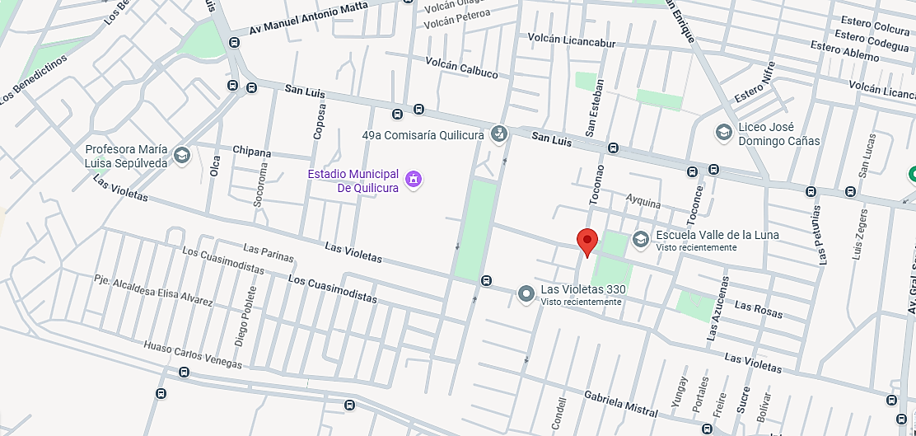

Propiedad

CBR

 | i

1
2
3

 |  |  |  | Fachada |  |  |  |  |  |  |  |  |  |  |  |  |  |  |  |  |  |  |  |  |  |  | Fachada |  |  |  |  |  |  |  |  |  |  |  |  |  |  |  |  |  |  |  |  | Fachada
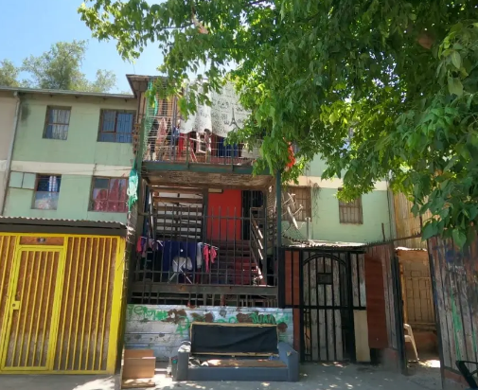
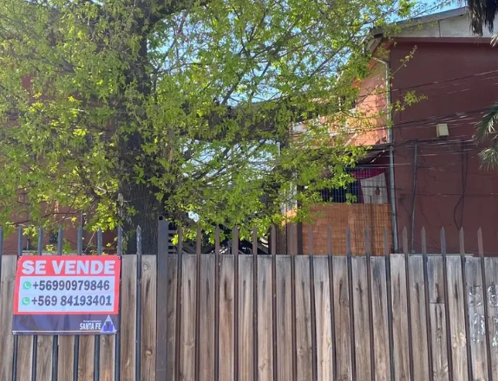
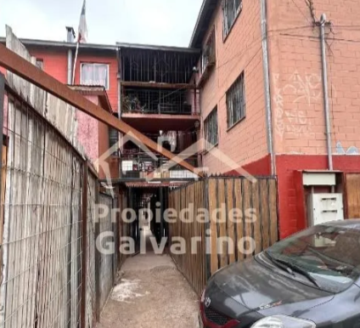

FOTOS DE PREFERENCIA FACHADA

 |  |  |  | Referencia Nº 1 |  |  |  |  |  |  |  |  |  |  |  |  |  |  |  |  |  |  |  |  | Referencia Nº 2 |  |  |  |  |  |  |  |  |  |  |  |  |  |  |  |  |  |  |  |  |  | Referencia Nº 3

 |  |  | Tipo: |  |  |  | Ofert. |  |  |  |  |  |  |  |  |  |  |  |  |  |  |  |  | Tipo: |  |  |  | Ofert. |  |  |  |  |  |  |  |  |  |  |  |  |  |  |  |  |  | Tipo: |  |  |  | Ofert.
 |  |  | Dirección: |  |  |  | Toconce 551, Quilicura |  |  |  |  |  |  |  |  |  |  |  |  |  |  |  |  | Dirección: |  |  |  | Socoroma 580, Quilicura, |  |  |  |  |  |  |  |  |  |  |  |  |  |  |  |  |  | Dirección: |  |  |  | Manuel Antonio Matta/ Villa Raul Silva Henriquez
 |  |  | Valor UF: |  |  |  | 1,017 |  |  |  |  |  |  |  |  |  |  |  |  |  |  |  |  | Valor UF: |  |  |  | 1,096 |  |  |  |  |  |  |  |  |  |  |  |  |  |  |  |  |  | Valor UF: |  |  |  | 1,145
 |  |  | Año: |  |  |  | 1,994 |  |  |  |  |  |  |  |  |  |  |  |  |  |  |  |  | Año: |  |  |  | 1,995 |  |  |  |  |  |  |  |  |  |  |  |  |  |  |  |  |  | Año: |  |  |  | 1,994
 |  |  | Sup const: |  |  |  | 40.00 m² |  |  |  |  |  |  |  |  |  |  |  |  |  |  |  |  | Sup const: |  |  |  | 40.00 m² |  |  |  |  |  |  |  |  |  |  |  |  |  |  |  |  |  | Sup const: |  |  |  | 40.00 m²
 |  |  | Terreno: |  |  |  | 0.00 m² |  |  |  |  |  |  |  |  |  |  |  |  |  |  |  |  | Terreno: |  |  |  | 0.00 m² |  |  |  |  |  |  |  |  |  |  |  |  |  |  |  |  |  | Terreno: |  |  |  | 0.00 m²
 |  |  | Telefono: |  |  |  | 995941556 |  |  |  |  |  |  |  |  |  |  |  |  |  |  |  |  | Telefono: |  |  |  | 978484811 |  |  |  |  |  |  |  |  |  |  |  |  |  |  |  |  |  | Telefono: |  |  |  | 997151166

 |  |  |  |  |  |  |  |  |  |  |  |  |  |  |  |  |  |  |  |  |  |  |  |  |  |  |  |  |  |  |  |  |  |  |  |  |  |  |  |  |  |  |  |  |  |  |  |  |  |  |  |  |  |  |  |  |  |  |  |  |  |  |  |  | Hoja N°3
 |  | Nombre Cliente |  |  |  |  |  |  |  | Miguenson Rameau |  |  |  |  |  |  |  |  |  |  |  |  |  |  |  |  |  |  |  |  |  |  |  |  |  |  | Dirección |  |  |  |  |  |  |  |  | Calle Caspana N°310, Departamento: N° 14, Block A, Población Valle de la Luna
 |  | RUT |  |  |  |  |  |  |  | 9.588.043-6 |  |  |  |  |  |  |  |  |  |  |  |  |  |  |  |  |  |  |  |  |  |  |  |  |  |  | Nº Interno |  |  |  |  |  |  |  |  | ALH -335

Exigencias |  | Superf. Predial Mínimo |  |  |  |  |  |  | : | OGUC |  |  |  | m² |  |  | Coef Máx Constructibidad |  |  |  |  |  |  | : | OGUC |  |  |  |  |  |  |  |  | PROPIEDAD ACOGIDA A: |  |  |  |  |  |  |  |  |  |  |  |  |  | CUMPLE PLAN REGULADOR VIGENTE
 |  | Frente Predial Mínimo |  |  |  |  |  |  | : | OGUC |  |  |  | mts. |  |  | Altura Edificación |  |  |  |  |  |  | : | OGUC |  |  |  | mts. |  |  |  |  | D.F.L. 2 |  |  |  |  |  |  |  |  |  | : | SI |  |  | Según el uso actual del bien |  |  |  |  |  |  |  |  |  | : | SI
 |  | % Ocupación Suelo |  |  |  |  |  |  | : | OGUC |  |  |  | % |  |  | Distancia medianero |  |  |  |  |  |  | : | OGUC |  |  |  | mts. |  |  |  |  | LEY 6071 (Venta por Pisos) |  |  |  |  |  |  |  |  |  | : | NO |  |  | Según tipo construcción |  |  |  |  |  |  |  |  |  | : | SI
 |  | Sistema Agrupamiento |  |  |  |  |  |  | : | OGUC |  |  |  |  |  |  |  |  |  |  |  |  |  |  |  |  |  |  |  |  |  |  |  | LEY 9135 (Ley Pereira) |  |  |  |  |  |  |  |  |  | : | NO |  |  | Uso más probable del bien |  |  |  |  |  |  |  |  |  | : | HABITACIONAL
 |  |  |  |  |  |  |  |  |  |  |  |  |  |  |  |  |  |  |  |  |  |  |  |  |  |  |  |  |  |  |  |  |  | LEY 19537 (Coprop. Inmob.) |  |  |  |  |  |  |  |  |  | : | NO |  |  | Cambios en Plan Regulador |  |  |  |  |  |  |  |  |  | : | NO CONTEMPLA

Sector |  | Demanda: |  |  |  |  |  |  | Medio |  |  |  |  |  | Tendencia: |  |  |  |  | Estable |  |  |  |  |  |  | Densidad: |  |  |  |  |  | Media |  |  |  |  | Mercado: |  |  |  |  | Estrato Medio |  |  |  |  |  |  |  |  |  | ABC1: |  |  |  |  |  |  | /

 |  | Destino barrio |  |  |  |  |  | : | Habitacional |  |  |  |  |  |  |  |  |  | Antejardin |  |  |  |  |  |  | : | NO |  |  |  |  |  |  |  |  |  |  |  | Uso de terrenos
 |  | Tipo zona |  |  |  |  |  | : | Urbana |  |  |  |  |  |  |  |  |  | Red Eléctrica |  |  |  |  |  |  | : | Red Aérea |  |  |  |  |  |  |  |  |  |  |  | Casas |  |  |  |  | 50 |  | % |  |  |  |  |  | Industrial |  |  |  |  | 0 |  | %
 |  | Calzada |  |  |  |  |  | : | Estabilizado |  |  |  |  |  |  |  |  |  | Agua Potable |  |  |  |  |  |  | : | Matriz Pública |  |  |  |  |  |  |  |  |  |  |  | Deptos. |  |  |  |  | 25 |  | % |  |  |  |  |  | Comercial |  |  |  |  | 15 |  | %
 |  | Acera |  |  |  |  |  | : | Pastelón |  |  |  |  |  |  |  |  |  | Gas |  |  |  |  |  |  | : | Licuado |  |  |  |  |  |  |  |  |  |  |  | Condominios |  |  |  |  | 0 |  | % |  |  |  |  |  | Sitios Eriazos |  |  |  |  | 0 |  | %
 |  | Solera |  |  |  |  |  | : | Solera |  |  |  |  |  |  |  |  |  | Proy. Uso Terrenos |  |  |  |  |  |  | : | Estacionario |  |  |  |  |  |  |  |  |  |  |  | Equip. Comer |  |  |  |  | 10 |  | % |  |  |  |  |  | Otros |  |  |  |  | 0 |  | %

Arteria

 |  |  |  |  |  |  |  |  |  |  |  |  |  |  |  |  |  |  |  |  | 0 | 0 |  | Arteria Principal |  |  |  |  |  | : | San Luis

Terreno |  | Superficie |  |  |  |  | : | 0.00 m² |  |  |  |  |  |  |  |  |  |  |  |  |  |  |  |  |  |  |  |  |  |  |  |  |  |  |  |  |  | Frente |  |  |  |  | : | 0
 |  | Forma |  |  |  |  | : | 0.00 m² |  |  |  |  |  |  |  |  |  |  |  |  |  |  |  |  |  |  |  |  |  |  |  |  |  |  |  |  |  | Contrafrente |  |  |  |  | : | 0
 |  | Pendiente |  |  |  |  | : | 0.00 m² |  |  |  |  |  |  |  |  |  |  |  |  |  |  |  |  |  |  |  |  |  |  |  |  |  |  |  |  |  | NORTE |  |  |  |  | : | 0 |  |  |  | 0
 |  | Orientación |  |  |  |  | : | 0.00 m² |  |  |  |  |  |  |  |  |  |  |  |  |  |  |  |  |  |  |  |  |  |  |  |  |  |  |  |  |  | SUR |  |  |  |  | : | 0 |  |  |  | 0

Emplazamiento |  | Tipo agrupamiento |  |  |  |  |  |  |  | : | POBLACIÓN |  |  |  |  |  |  |  |  |  |  |  |  |  |  |  |  |  |  |  |  |  |  |  |  |  | Estado de conservación |  |  |  |  |  |  |  |  | : | BUENO
 |  | Diseño Arquitectónico |  |  |  |  |  |  |  | : | TIPICO |  |  |  |  |  |  |  |  |  |  |  |  |  |  |  |  |  |  |  |  |  |  |  |  |  | Predio y/o vista |  |  |  |  |  |  |  |  | : | BUENO
 |  | Utilidad Funcional |  |  |  |  |  |  |  | : | ADECUADA |  |  |  |  |  |  |  |  |  |  |  |  |  |  |  |  |  |  |  |  |  |  |  |  |  | Orientación construcción |  |  |  |  |  |  |  |  | : | NORTE
 |  | Tipo Adosamiento |  |  |  |  |  |  |  | : | EDIF DPTO |  |  |  |  |  |  |  |  |  |  |  |  |  |  |  |  |  |  |  |  |  |  |  |  |  | Relación Terr/Constr |  |  |  |  |  |  |  |  | : | ADECUADO
 |  | Calidad constructiva |  |  |  |  |  |  |  | : | BUENA |  |  |  |  |  |  |  |  |  |  |  |  |  |  |  |  |  |  |  |  |  |  |  |  |  | Iluminación natural |  |  |  |  |  |  |  |  | : | ADECUADA

Características Constructivas |  | Elementos Fundamentales |  |  |  |  |  |  |  |  |  |  |  | Materialidad / Tipo |  |  |  |  |  |  |  |  | Calidad |  |  |  |  |  |  | Estado |  |  |  |  |  |  |  | Otros |  |  |  |  |  |  | Materialidad / Tipo |  |  |  |  |  |  |  |  |  |  |  | Calidad |  |  |  |  |  |  | Estado
 |  | Estructura Soportante |  |  |  |  |  |  | ALBAÑILERIA LADRILLO |  |  |  |  |  |  |  |  |  |  |  |  |  | BUENA |  |  |  |  |  |  | BUENO |  |  |  |  |  |  | Aire Acondicionado |  |  |  |  |  |  | NO PRESENTA
 |  | Divisiones Interiores |  |  |  |  |  |  | MADERA VOLCANITA |  |  |  |  |  |  |  |  |  |  |  |  |  | BUENA |  |  |  |  |  |  | BUENO |  |  |  |  |  |  | Calefacción |  |  |  |  |  |  | NO PRESENTA
 |  | Entrepisos |  |  |  |  |  |  | PERFILES DE ACERO |  |  |  |  |  |  |  |  |  |  |  |  |  | BUENA |  |  |  |  |  |  | BUENO |  |  |  |  |  |  | Closet Mural |  |  |  |  |  |  | MELAMINA |  |  |  |  |  |  |  |  |  |  |  | BUENA |  |  |  |  |  |  | BUENO
 |  | Cubierta |  |  |  |  |  |  | FE GALVANIZADO |  |  |  |  |  |  |  |  |  |  |  |  |  | BUENA |  |  |  |  |  |  | BUENO |  |  |  |  |  |  | Muebles de cocina |  |  |  |  |  |  | MELAMINA Y ACERO INOXIDABLE |  |  |  |  |  |  |  |  |  |  |  | BUENA |  |  |  |  |  |  | BUENO
 |  | Revestimiento exterior |  |  |  |  |  |  | LADRILLO A LA VISTA PINTADO |  |  |  |  |  |  |  |  |  |  |  |  |  | BUENA |  |  |  |  |  |  | BUENO |  |  |  |  |  |  | Sanitarios |  |  |  |  |  |  | LOSA NACIONAL CORRIENTE |  |  |  |  |  |  |  |  |  |  |  | BUENA |  |  |  |  |  |  | BUENO
 |  | Cierros exteriores |  |  |  |  |  |  | REJA METALICA |  |  |  |  |  |  |  |  |  |  |  |  |  | BUENA |  |  |  |  |  |  | BUENO |  |  |  |  |  |  | Grifería |  |  |  |  |  |  | NACIONAL CORRIENTE |  |  |  |  |  |  |  |  |  |  |  | BUENA |  |  |  |  |  |  | BUENO
 |  | O. Complementarias |  |  |  |  |  |  | 0 |  |  |  |  |  |  |  |  |  |  |  |  |  |  |  |  |  |  |  |  |  |  |  |  |  |  |  | Puerta Principal |  |  |  |  |  |  | MADERA |  |  |  |  |  |  |  |  |  |  |  | BUENA |  |  |  |  |  |  | BUENO
 |  | Construcción anexo |  |  |  |  |  |  | 0 |  |  |  |  |  |  |  |  |  |  |  |  |  |  |  |  |  |  |  |  |  |  |  |  |  |  |  | Ventanas |  |  |  |  |  |  | ALUMINIO |  |  |  |  |  |  |  |  |  |  |  | BUENA |  |  |  |  |  |  | BUENO

 |  | Terminaciones |  |  |  |  |  | Tipo de Pavimento |  |  |  |  |  |  |  |  |  |  |  |  | Material/Marca/Origen |  |  |  |  |  |  |  |  |  |  |  | Revestimiento de Muros |  |  |  |  |  |  |  |  | Terminación de Cielo |  |  |  |  |  |  |  |  |  |  | Iluminación |  |  |  |  |  |  | Estado
 |  | Estar |  |  |  |  | : | CERAMICO |  |  |  |  |  |  |  |  |  |  |  |  | TIPO CORDILLERA |  |  |  |  |  |  |  |  |  |  |  | ESMALTE |  |  |  |  |  |  |  |  | ENLUCIDO / PINTURA |  |  |  |  |  |  |  |  |  |  | BUENA |  |  |  |  |  |  | BUENO
 |  | Dormitorios |  |  |  |  | : | CERAMICO |  |  |  |  |  |  |  |  |  |  |  |  | TIPO CORDILLERA |  |  |  |  |  |  |  |  |  |  |  | ESMALTE |  |  |  |  |  |  |  |  | ENLUCIDO / PINTURA |  |  |  |  |  |  |  |  |  |  | BUENA |  |  |  |  |  |  | BUENO
 |  | Espacios de circulación |  |  |  |  | : | CERAMICO |  |  |  |  |  |  |  |  |  |  |  |  | TIPO CORDILLERA |  |  |  |  |  |  |  |  |  |  |  | ESMALTE |  |  |  |  |  |  |  |  | ENLUCIDO / PINTURA |  |  |  |  |  |  |  |  |  |  | BUENA |  |  |  |  |  |  | BUENO
 |  | Cocina |  |  |  |  | : | CERAMICO |  |  |  |  |  |  |  |  |  |  |  |  | TIPO CORDILLERA |  |  |  |  |  |  |  |  |  |  |  | CERAMICO |  |  |  |  |  |  |  |  | ENLUCIDO / PINTURA |  |  |  |  |  |  |  |  |  |  | BUENA |  |  |  |  |  |  | BUENO
 |  | Baños |  |  |  |  | : | CERAMICO |  |  |  |  |  |  |  |  |  |  |  |  | TIPO CORDILLERA |  |  |  |  |  |  |  |  |  |  |  | CERAMICO |  |  |  |  |  |  |  |  | ENLUCIDO / PINTURA |  |  |  |  |  |  |  |  |  |  | BUENA |  |  |  |  |  |  | BUENO

 |  | Alcantarillado |  |  |  |  | : | Colector |  |  |  |  |  |  |  |  |  |  |  |  |  |  |  |  |  |  |  |  |  |  |  |  |  |  |  |  | Gas |  |  |  |  | : | Licuado
 |  | Agua Potable |  |  |  |  | : | Matriz Pública |  |  |  |  |  |  |  |  |  |  |  |  |  |  |  |  |  |  |  |  |  |  |  |  |  |  |  |  | Otros |  |  |  |  | :
 |  | Electricidad |  |  |  |  | : | Red Aérea

Habitaciones |  | HABITACIONES |  |  |  |  |  |  |  |  | Comedor |  |  | Living |  | Estar |  |  | Hall |  |  | Suite |  |  |  | D. Simple |  |  |  | D. Serv |  |  |  | Cocina |  |  | Escritorio |  |  |  |  | Baños |  |  | 1/2 Baño |  |  |  | Bñ Serv |  |  | Loggia |  |  |  |  | Otros |  |  |  |  | Superficie (m2)
 |  | Subterráneo |  |  |  |  |  |  |  | : | 0 |  |  | 0 |  | 0 |  |  | 0 |  |  | 0 |  |  |  | 0 |  |  |  | 0 |  |  |  | 0 |  |  | 0 |  |  |  |  | 0 |  |  | 0 |  |  |  | 0 |  |  | 0 |  |  |  |  | 0
 |  | Recintos 1 Nivel |  |  |  |  |  |  |  | : | 1 |  |  | 1 |  | 0 |  |  | 0 |  |  | 0 |  |  |  | 2 |  |  |  | 0 |  |  |  | 1 |  |  | 0 |  |  |  |  | 1 |  |  | 0 |  |  |  | 0 |  |  | 0 |  |  |  |  | 0 |  |  |  |  | 40.00
 |  | Recintos 2 Nivel |  |  |  |  |  |  |  | : | 0 |  |  | 0 |  | 0 |  |  | 0 |  |  | 0 |  |  |  | 0 |  |  |  | 0 |  |  |  | 0 |  |  | 0 |  |  |  |  | 0 |  |  | 0 |  |  |  | 0 |  |  | 0 |  |  |  |  | 0
 |  | Recintos 3 Nivel |  |  |  |  |  |  |  | : | 0 |  |  | 0 |  | 0 |  |  | 0 |  |  | 0 |  |  |  | 0 |  |  |  | 0 |  |  |  | 0 |  |  | 0 |  |  |  |  | 0 |  |  | 0 |  |  |  | 0 |  |  | 0 |  |  |  |  | 0
 |  | Totales |  |  | Total Recintos |  |  |  |  |  |  |  |  | 6 |  |  |  |  |  |  | Dormitorios : |  |  |  | 2 |  |  |  | Baños : |  |  |  | 1 |  |  | Dorm Serv. : |  |  |  |  | 0 |  |  | Baño Serv. : |  |  |  |  |  | 0 |  |  |  |  |  | Total |  |  |  | : | 40.00 m²

 |  | COMODIDADES
 |  | Muebles de Cocina |  |  |  |  |  |  |  | : | SI |  |  |  |  |  |  |  | Piscina |  |  |  |  | : | NO |  |  |  |  |  |  |  |  |  |  | Jardin conformado |  |  |  |  |  |  |  | : | NO |  |  |  |  |  |  |  | Aspiración central |  |  |  |  |  |  | : | NO
 |  | Comedor de Diario |  |  |  |  |  |  |  | : | NO |  |  |  |  |  |  |  | Gimnasio |  |  |  |  | : | NO |  |  |  |  |  |  |  |  |  |  | Calefacción |  |  |  |  |  |  |  | : | NO |  |  |  |  |  |  |  | Climatización |  |  |  |  |  |  | : | NO
 |  | Patio de servicio |  |  |  |  |  |  |  | : | NO |  |  |  |  |  |  |  | Sauna |  |  |  |  | : | NO |  |  |  |  |  |  |  |  |  |  | Alarma |  |  |  |  |  |  |  | : | NO |  |  |  |  |  |  |  | Purificador de aire |  |  |  |  |  |  | : | NO
 |  | Estacionamiento |  |  |  |  |  |  |  | : | NO |  |  |  |  |  |  |  | Bodega |  |  |  |  | : | NO |  |  |  |  |  |  |  |  |  |  | Protecciones/Rejas |  |  |  |  |  |  |  | : | SI |  |  |  |  |  |  |  | Corrientes. Débiles |  |  |  |  |  |  | : | NO

Ampliaciones
 |  | Ampliacion 1 |  |  |  |  | : | Regulado |  |  |  | 0 |  |  | Permiso de edificacion: |  |  |  |  |  |  | 0 |  |  |  |  |  |  |  |  | Recepcion final: |  |  |  |  | 0 |  |  |  |  |  |  | Regulación |  |  |  |  | 0 |  |  |  |  |  |  |  |  | Metros Cuadrados |  |  |  |  |  |  | 0.00 m²
 |  | Ampliacion 2 |  |  |  |  | : | Regulado |  |  |  | 0 |  |  | Permiso de edificacion: |  |  |  |  |  |  | 0 |  |  |  |  |  |  |  |  | Recepcion final: |  |  |  |  | 0 |  |  |  |  |  |  | Regulación |  |  |  |  | 0 |  |  |  |  |  |  |  |  | Metros Cuadrados |  |  |  |  |  |  | 0.00 m²
 |  | Ampliacion 3 |  |  |  |  | : | Regulado |  |  |  | 0 |  |  | Permiso de edificacion: |  |  |  |  |  |  | 0 |  |  |  |  |  |  |  |  | Recepcion final: |  |  |  |  | 0 |  |  |  |  |  |  | Regulación |  |  |  |  | 0 |  |  |  |  |  |  |  |  | Metros Cuadrados |  |  |  |  |  |  | 0.00 m²

 |  |  |  |  |  |  |  |  |  |  |  |  |  |  |  |  |  |  |  |  |  |  |  |  |  |  |  |  |  |  |  |  |  |  |  |  |  |  |  |  |  |  |  |  |  |  |  |  |  |  |  |  |  |  |  |  |  |  |  |  |  |  |  |  | Hoja N°4
 |  | Nombre Cliente |  |  |  |  |  |  |  | Miguenson Rameau |  |  |  |  |  |  |  |  |  |  |  |  |  |  |  |  |  |  |  |  |  |  |  |  |  |  | Dirección |  |  |  |  |  |  |  |  | Calle Caspana N°310, Departamento: N° 14, Block A, Población Valle de la Luna
 |  | RUT |  |  |  |  |  |  |  | 9.588.043-6 |  |  |  |  |  |  |  |  |  |  |  |  |  |  |  |  |  |  |  |  |  |  |  |  |  |  | Nº Interno |  |  |  |  |  |  |  |  | ALH -335

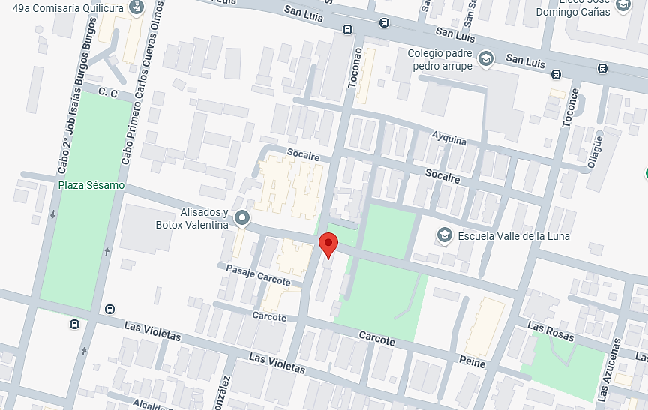
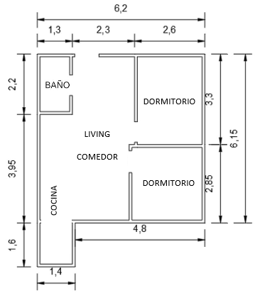
Fotos de la Propiedad

 |  | Ubicación |  |  |  |  |  |  |  |  |  |  |  |  |  |  |  |  |  |  |  |  |  |  |  |  |  |  |  |  |  |  |  |  |  | Planificación
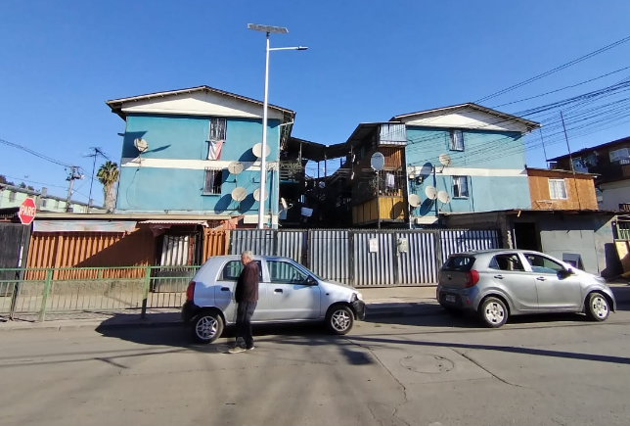
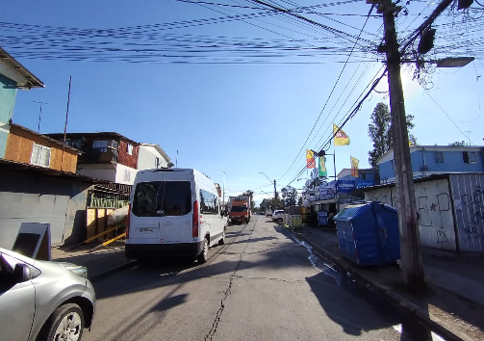

 |  | Fachada |  |  |  |  |  |  |  |  |  |  |  |  |  |  |  |  |  |  |  |  |  |  |  |  |  |  |  |  |  |  |  |  |  | Sector
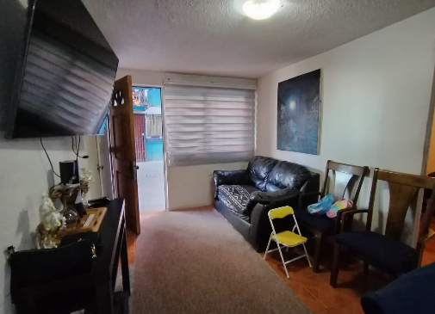
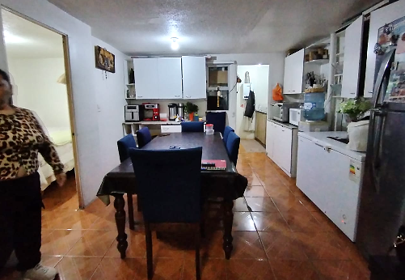

 |  | Living |  |  |  |  |  |  |  |  |  |  |  |  |  |  |  |  |  |  |  |  |  |  |  |  |  |  |  |  |  |  |  |  |  | Comedor
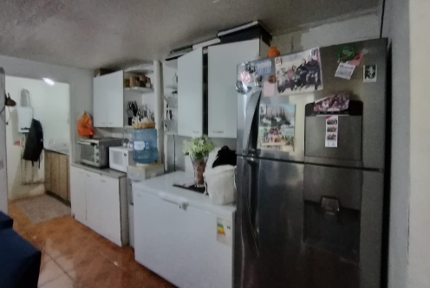
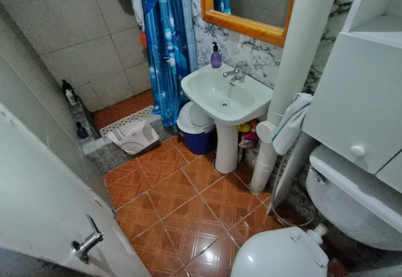

 |  | Cocina |  |  |  |  |  |  |  |  |  |  |  |  |  |  |  |  |  |  |  |  |  |  |  |  |  |  |  |  |  |  |  |  |  | Baño
 |  |  |  |  |  |  |  |  |  |  |  |  |  |  |  |  |  |  |  |  |  |  |  |  |  |  |  |  |  |  |  |  |  |  |  |  |  |  |  |  |  |  |  |  |  |  |  |  |  |  |  |  |  |  |  |  |  |  |  |  |  |  |  |  | Hoja N°5
 |  | Nombre Cliente |  |  |  |  |  |  |  | Miguenson Rameau |  |  |  |  |  |  |  |  |  |  |  |  |  |  |  |  |  |  |  |  |  |  |  |  |  |  | Dirección |  |  |  |  |  |  |  |  | Calle Caspana N°310, Departamento: N° 14, Block A, Población Valle de la Luna
 |  | RUT |  |  |  |  |  |  |  | 9.588.043-6 |  |  |  |  |  |  |  |  |  |  |  |  |  |  |  |  |  |  |  |  |  |  |  |  |  |  | Nº Interno |  |  |  |  |  |  |  |  | ALH -335

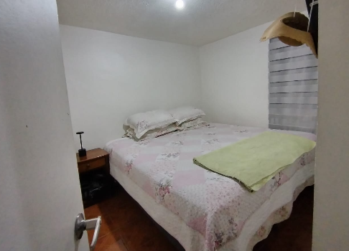
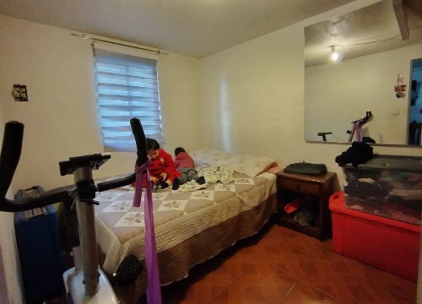
Fotos de la Propiedad

 |  | Dormitorio |  |  |  |  |  |  |  |  |  |  |  |  |  |  |  |  |  |  |  |  |  |  |  |  |  |  |  |  |  |  |  |  |  | Dormitorio
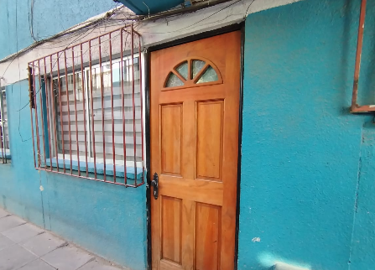
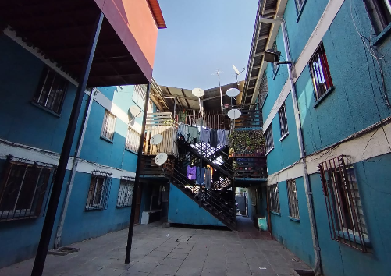

 |  | Entrada a la propiedad |  |  |  |  |  |  |  |  |  |  |  |  |  |  |  |  |  |  |  |  |  |  |  |  |  |  |  |  |  |  |  |  |  | Interior de Block

 |  | 0 |  |  |  |  |  |  |  |  |  |  |  |  |  |  |  |  |  |  |  |  |  |  |  |  |  |  |  |  |  |  |  |  |  | 0

 |  | 0 |  |  |  |  |  |  |  |  |  |  |  |  |  |  |  |  |  |  |  |  |  |  |  |  |  |  |  |  |  |  |  |  |  | 0
 |  |  |  |  |  |  |  |  |  |  |  |  |  |  |  |  |  |  |  |  |  |  |  |  |  |  |  |  |  |  |  |  |  |  |  |  |  |  |  |  |  |  |  |  |  |  |  |  |  |  |  |  |  |  |  |  |  |  |  |  |  |  |  |  | Hoja N°6
 |  | Nombre Cliente |  |  |  |  |  |  |  | Miguenson Rameau |  |  |  |  |  |  |  |  |  |  |  |  |  |  |  |  |  |  |  |  |  |  |  |  |  |  | Dirección |  |  |  |  |  |  |  |  | Calle Caspana N°310, Departamento: N° 14, Block A, Población Valle de la Luna
 |  | RUT |  |  |  |  |  |  |  | 9.588.043-6 |  |  |  |  |  |  |  |  |  |  |  |  |  |  |  |  |  |  |  |  |  |  |  |  |  |  | Nº Interno |  |  |  |  |  |  |  |  | ALH -335

Anexo N° 1: Comentarios |  | ANEXO N°1

CONJUNTO DE BLOCK
PLANO
 |  | 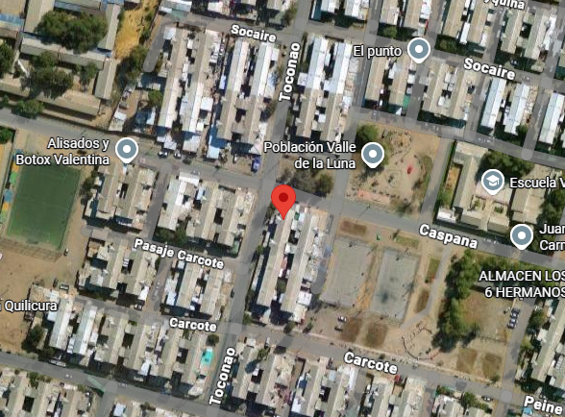 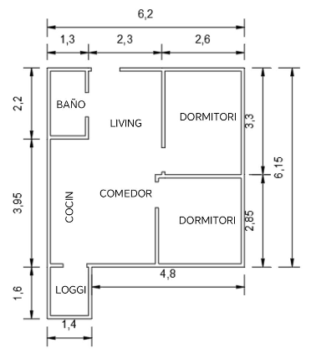 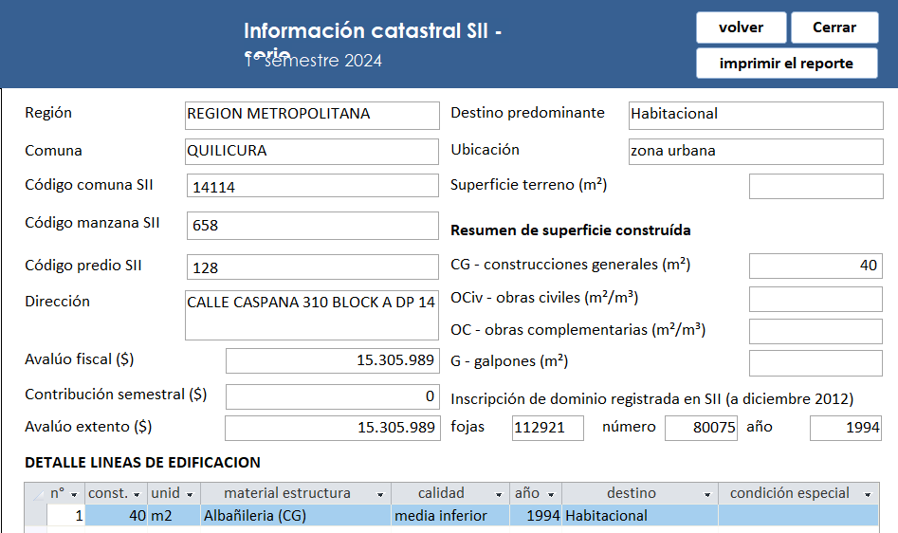 0

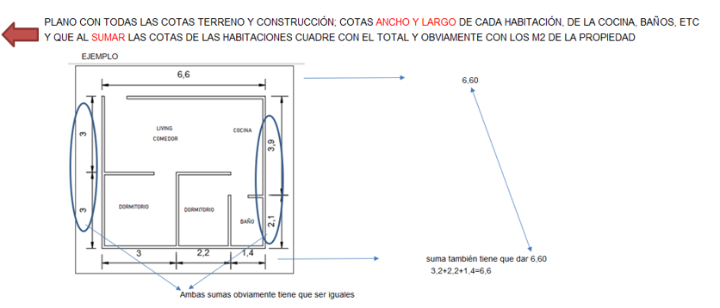

DORMITORIO

LIVING
COMEDOR

COCINA
DORMITORIO

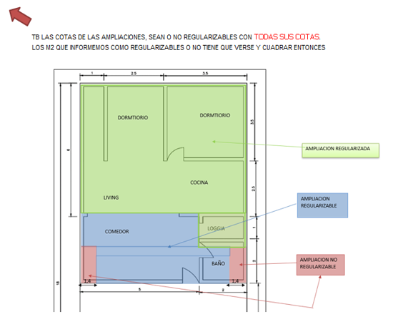

INFORMACION DE SII

 |  |  |  |  |  |  |  |  |  |  |  |  |  |  |  |  |  |  |  |  |  |  |  |  |  |  |  |  |  |  |  |  |  |  |  |  |  |  |  |  |  |  |  |  |  |  |  |  |  |  |  |  |  |  |  |  |  |  |  |  |  |  |  |  | Hoja N°7
 |  | Nombre Cliente |  |  |  |  |  |  |  | Miguenson Rameau |  |  |  |  |  |  |  |  |  |  |  |  |  |  |  |  |  |  |  |  |  |  |  |  |  |  | Dirección |  |  |  |  |  |  |  |  | Calle Caspana N°310, Departamento: N° 14, Block A, Población Valle de la Luna
 |  | RUT |  |  |  |  |  |  |  | 9.588.043-6 |  |  |  |  |  |  |  |  |  |  |  |  |  |  |  |  |  |  |  |  |  |  |  |  |  |  | Nº Interno |  |  |  |  |  |  |  |  | ALH -335

Anexo N° 2: Comentarios |  | ANEXO N°2

ROL - AVALUO
CERTIFICADO DE AVALUO DETALLADO
 |  | 0

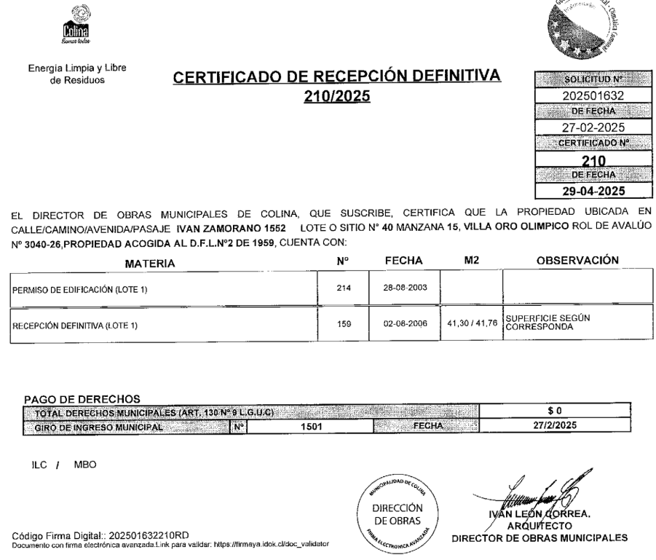

TESORERIA GENERAL

Referencias
 |  |  |  |  |  |  | Referencias
 | Cliente: |  |  | Miguenson Rameau |  |  |  |  |  |  | Rut: | 9.588.043-6 |  |  |  | EN CASAS O DEPARTAMENTOS USADOS SIEMPRE
 | Dirección: |  |  | Calle Caspana N°310 |  |  |  |  | Depto. | N° 14, Block A |  | Valle de la Luna |  |  |  | BUSCAR PRIMERO ALGUNA REFERENCIA DEL MISMO
 | Comuna: |  |  | Quilicura |  |  | Región: | Metropolitana de Santiago |  |  |  |  |  |  |  | EDIFICIO O CONJUNTO O LO MAS A LA PROPIEDAD
 |  | MAPA GOOGLE

Propiedad

CBR

1
2
3

 |  |  | Fachada |  |  |  |  |  |  |  | Fachada |  |  |  | Fachada

v v mn

FOTOS DE PREFERENCIA FACHADA

 |  |  |  |  | Referencia | 1 |  |  |  |  |  |  | Referencia | 2 |  |  | Referencia | 3

 |  |  |  |  | Tipo: | Ofert. |  |  |  |  |  |  | Tipo: | Ofert. |  |  | Tipo: | Ofert.
 |  |  |  |  | Dirección: | Toconce 551, Quilicura |  |  |  |  |  |  | Dirección: | Socoroma 580, Quilicura, |  |  | Dirección: | Manuel Antonio Matta/ Villa Raul Silva Henriquez
 |  |  |  |  | Valor UF: | 1017 |  |  |  |  |  |  | Valor UF: | 1096 |  |  | Valor UF: | 1145
 |  |  |  |  | Año: | 1994 |  |  |  |  |  |  | Año: | 1995 |  |  | Año: | 1994
 |  |  |  |  | Sup const: | 40.00 m² |  |  |  |  |  |  | Sup const: | 40.00 m² |  |  | Sup const: | 40.00 m²
 |  |  |  |  | Terreno: | 0.00 m² |  |  |  |  |  |  | Terreno: | 0.00 m² |  |  | Terreno: | 0.00 m²
 |  |  |  |  | Telefono: | 995941556 |  |  |  |  |  |  | Telefono: | 978484811 |  |  | Telefono: | 997151166

Anexo
 |  | Anexo Hoja Comentarios |  |  |  |  |  | INSERTAR
Cliente: | Miguenson Rameau |  |  |  |  | Rut: | 9.588.043-6 | Plantas
Dirección: | Calle Caspana N°310 |  |  | Depto. | N° 14, Block A |  | Valle de la Luna | Cuadros de Superficie (metros cuadrados de la propiedad, el terreno, terraza,etc)
Comuna: | Quilicura | Región: | Metropolitana de Santiago

INFORMACION DE SII
PLANO
 |  |  |  |  |  |  |  |  | Adjuntar los
 |  |  |  |  |  |  |  |  | cuadros con
 |  |  |  |  |  |  |  |  | margen negro
 |  |  |  |  |  |  |  |  | y alineados
 |  |  |  |  |  |  |  |  | y ordenados

DORMITORIO

LIVING
COMEDOR

COCINA
DORMITORIO

CONJUNTO DE BLOCK

Anexo (2)
 |  | Anexo Rol de Avalúo S.I.I. |  |  |  |  |  |  | INSERTAR
Cliente: | Miguenson Rameau |  |  |  |  |  | Rut: | 9.588.043-6 | Certificado de avaluo (Roles) | Certificado de no expropiacion
Dirección: | Calle Caspana N°310 |  |  |  | Depto. | N° 14, Block A |  | Valle de la Luna | Permiso de edificacion
Comuna: | Quilicura |  | Región: | Metropolitana de Santiago |  |  |  |  | Recepcion final
 |  |  |  |  |  |  |  |  | Sello Sec si es edificio
ROL - AVALUO
CERTIFICADO DE AVALUO DETALLADO
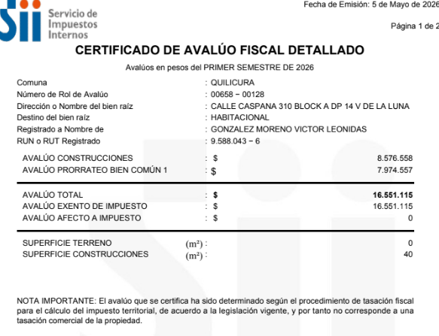 |  |  |  |  |  |  |  |  |  |  | Adjuntar los
 |  |  |  |  |  |  |  |  |  |  | certificados con
 |  |  |  |  |  |  |  |  |  |  | margen negro
 |  |  |  |  |  |  |  |  |  |  | y alineados
 |  |  |  |  |  |  |  |  |  |  | y ordenados

 |  |  |  |  |  |  |  |  |  |  | 9.588.043-6

 |  |  |  |  |  |  |  |  |  |  | Adjuntar los
 |  |  |  |  |  |  |  |  |  |  | certificados de
 |  |  |  |  |  |  |  |  |  |  | permiso y
 |  |  |  |  |  |  |  |  |  |  | recepcion y se | EJEMPLO
 |  |  |  |  |  |  |  |  |  |  | tiene que ver los
TESORERIA GENERAL
 |  |  |  |  |  |  |  |  |  |  | TIMBRES Y FIRMAS

 |  |  |  |  |  |  |  |  |  |  | SI ES CASA NO TIENE
 |  |  |  |  |  |  |  |  |  |  | SELLO SEC, SUPRIMIR
 |  |  |  |  |  |  |  |  |  |  | EL CUADRO

VISADOR
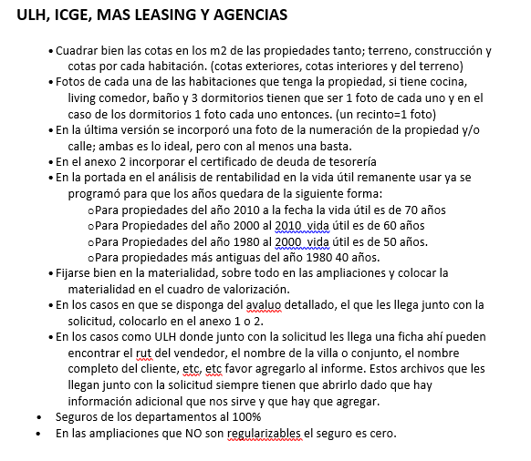
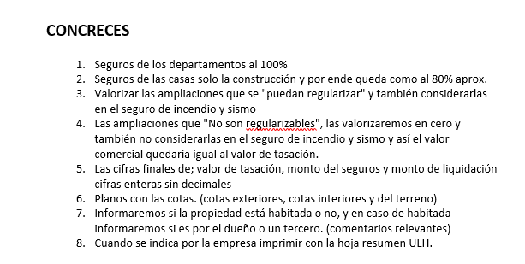
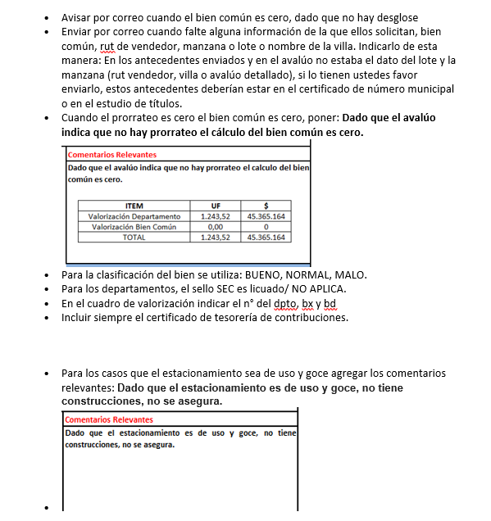
LINK PAGINA WEB DEL CUADRO DE OFERTAS (AL PRESIONAR VA DIRECTO A LA PAGINA DE LA PROPIEDAD)

Ref1
Ref2
Ref3
Ref4
Ref5

LINK PAGINA WEB ARRIENDOS DE PROPIEDADES DE SIMILARES CARACTERISTICAS (AL PRESIONAR VA DIRECTO A LA PAGINA DE LA PROPIEDAD)

Ref1 Arr.
Ref2 Arr.
Ref3 Arr.
Ref4 Arr.
Ref5 Arr.

 | S/Reg, No Regularizable | SECURITY

 |  | 1.- En el cuadro de valorización incluir el N° del dpto, del estacionamiento y la bodega
 |  | 2.- Incuir siempre en anexos el certificado de deuda de la tesoreria

 |  | M&V y Chilevivienda

 |  | 1.- Las fotos de las 3 referencias siempre tienen que ser de la fachada de la propiedad.

Tapa
INFORME DE TASACION



ANTECEDENTES

 | Numero Solicitud: | ALH -335
 | Institución: | Austral Leasing Habitacional
 | Nombre Cliente: | Miguenson Rameau
 | Rut: | 9.588.043-6
 | Dirección Propiedad: | Calle Caspana N°310, Departamento: N° 14, Block A, Población Valle de la Luna

 | Comuna: | Quilicura
 | Región : | Metropolitana de Santiago

www.valueproperty.cl |  | Dirección: Santa Magdalena 75 Of 310, Providencia - Santiago

Mail: info@valueproperty.cl |  | Fono: 22 500 0366

Tasador
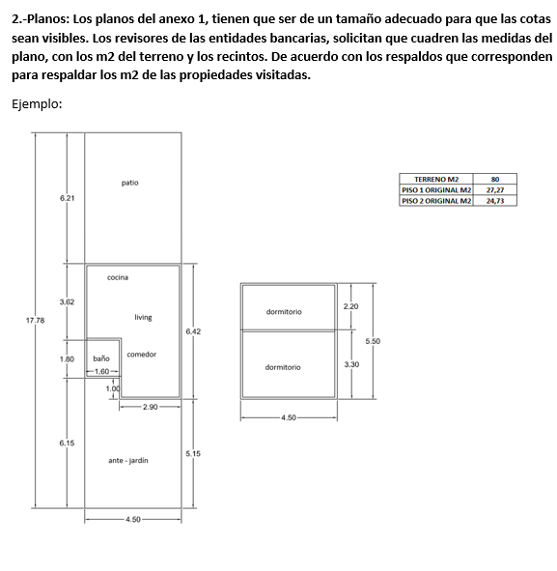

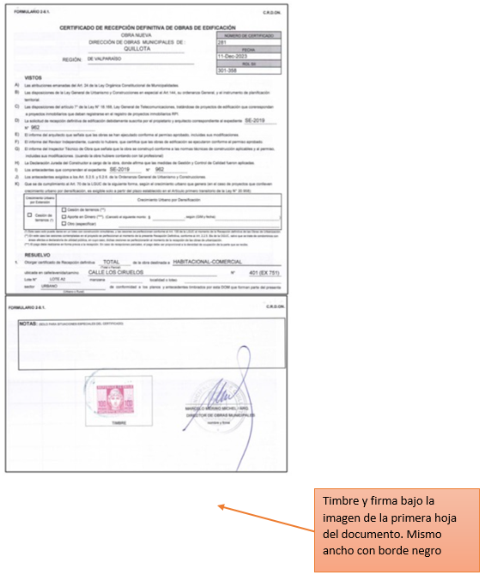

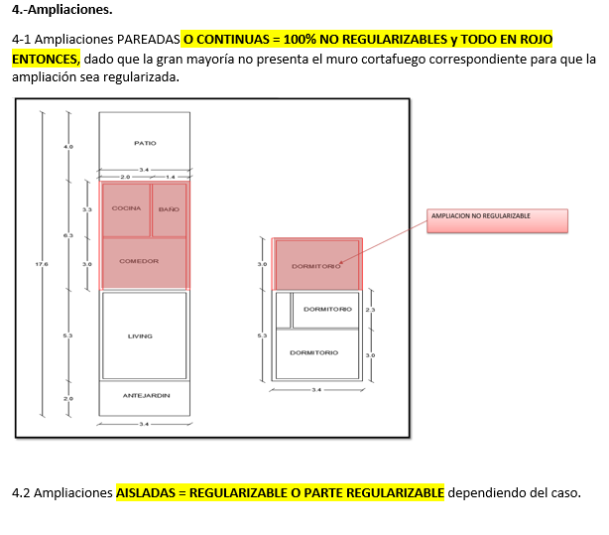

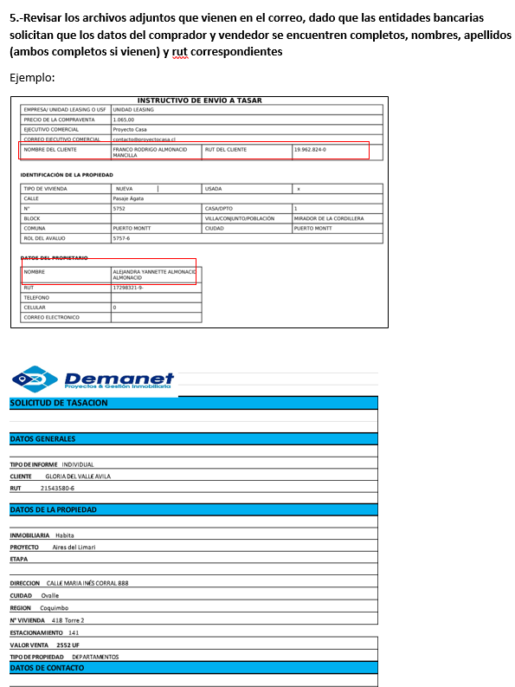
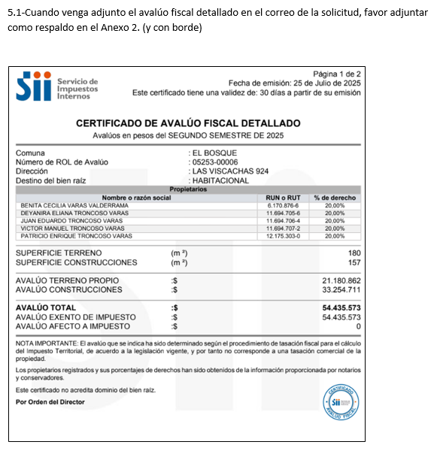
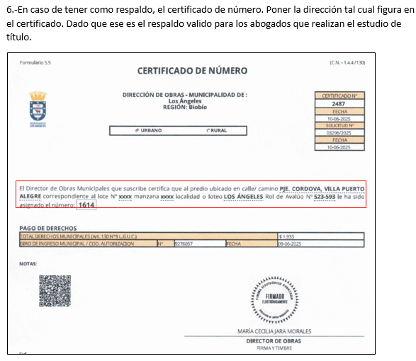

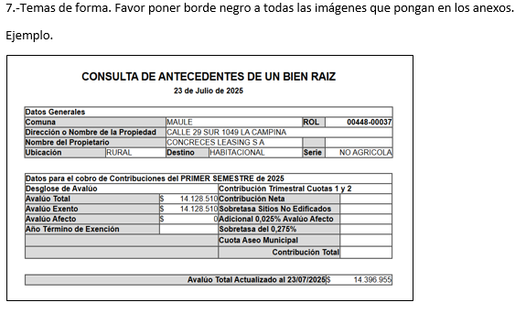
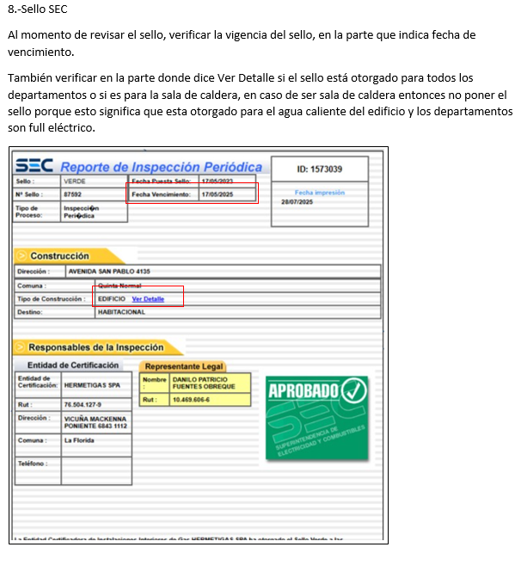

Bien Común
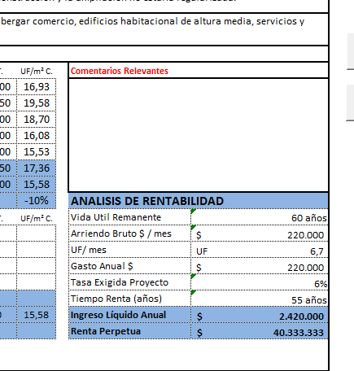
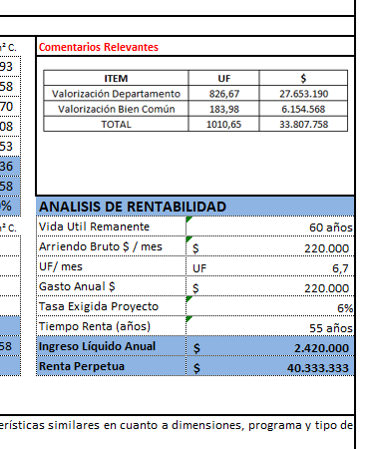
METODOLOGIA La valorización es solo para los departamentos en leasing

1.- ULH enviará el avaluo detallado e indicará |  |  |  | Comentario adicional cuando no haya valorización de bien común

2. Calculo, ingreso de información del avaluo detallado, SOLO EN LOS CAMPO EN AMARILLO |  |  |  | Dado que el avaluó indica que no hay prorrateo, el cálculo del bien común es cero.
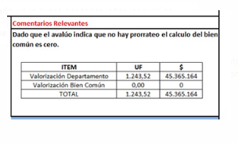

AVALUO FISCAL DETALLADO | MONTO $ | %
AVALUO CONSTRUCCIONES | $8,576,558 | 52%
AVALUO PRORATEO BIEN COMUN | $7,974,557 | 48%
AVALUO TOTAL | $16,551,115 | 100%

3. Calculo, ingreso de información de la Tasación, SOLO EN LOS CAMPO EN AMARILLO y check cero

 |  |  | Check tiene que ser cero
Valor UF (la misma de la tasacion) | 40,213.45 |  | 0
Valor Tasación UF | 1,024.00 |  | 0
Valor $ Tasación | 41,178,572.80 |  | 0

4. Colocar cuadro en comentarios relevantes DIRECTAMENTE EN LA HOJA DE IMPRESIÓN

ITEM | UF | $
Valorización Departamento | 925.32 | 37,210,491
Valorización Bien Común | 98.68 | 3,968,082
TOTAL | 1,024.00 | 41,178,573

Logos Instituciones




